Resolução - Série 13
(a)Faça a análise exploratória da série, e comente seu comportamento.

(b)Construa o gráfico descritivo da série.

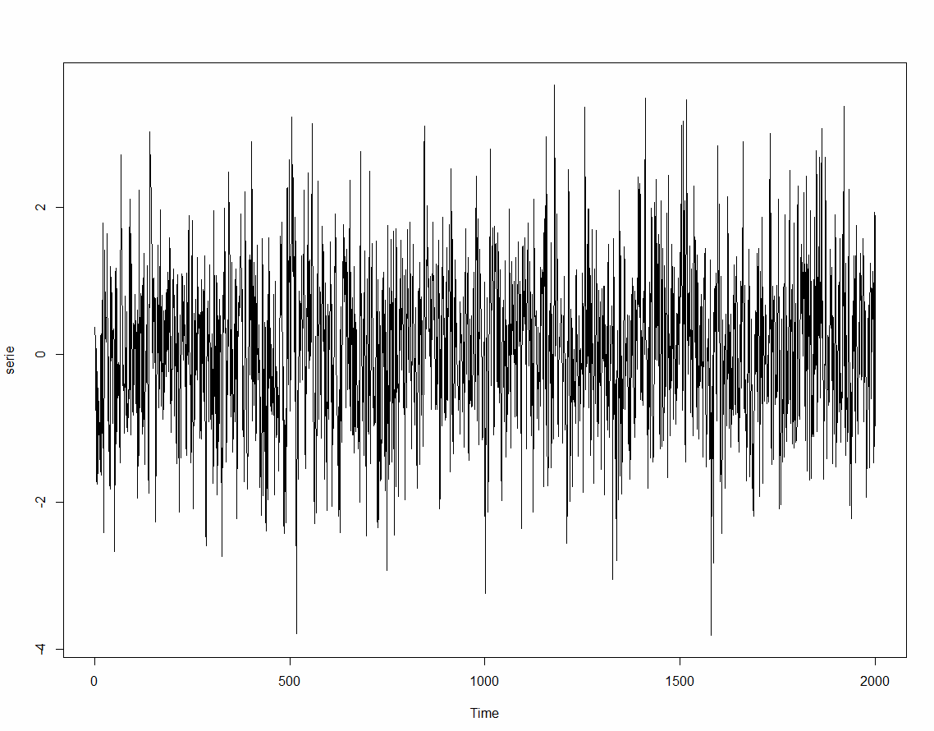
 |  |  |  | Ao analisarmos graficamente a série, ela nos parece estacionária.

(c)Teste se a série é estacionária.

 |  |  | Dado que o pvalor é menor do que 10%, rejeitamos a hipótese nula e aceitamos a estacionariedade da série.

(d)Apresente graficamente a função de autocorrelação (ACF) e a função de autocorrelação parcial (PACF) e discuta sobre a ordem a ser testada no modelo MA.
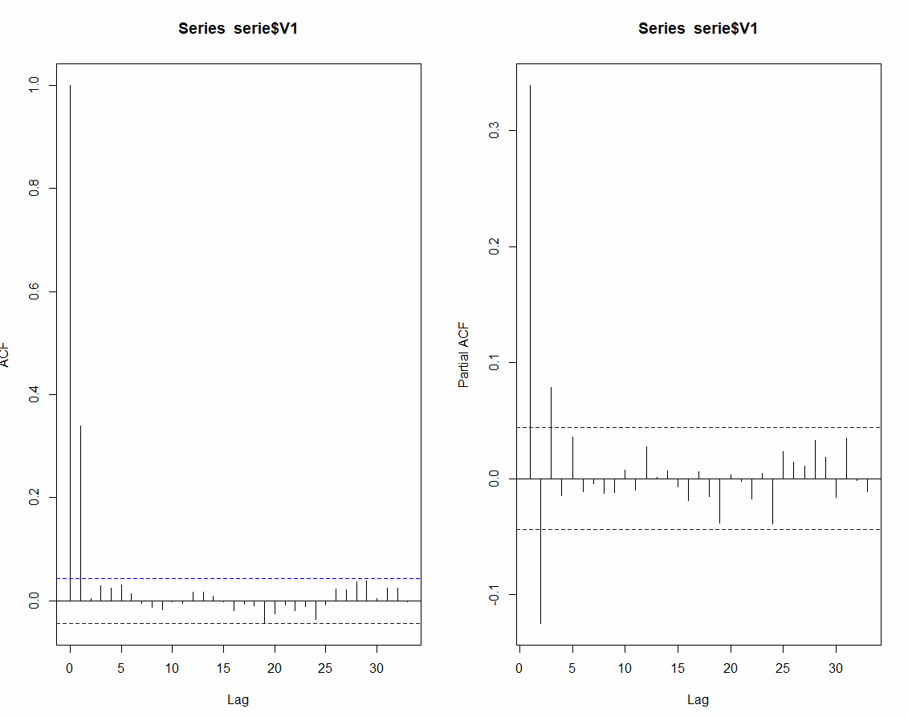

 |  |  | Ao observarmos o gráfico de PACF e ACF, chegamos a conclusão que o melhor modelo a ser ajustado é um MA(1).

(e)Ajuste um modelo Médias Móveis MA e avalie a significância dos parâmetros.

 |  |  | Como o pvalor associado ao intercepto e ao parâmetro teta 1 é menor do que 0,1, rejeitamos a hipótese nula de parâmetro igual a zero e aceitamos a hipótese alternativa de parâmetro estatisticamente diferente de zero.

(f)Apresente graficamente a função de autocorrelação (ACF) e a função de autocorrelação parcial (PACF) dos resíduos do modelo e discuta se a ordem do AR adotada está adequada.
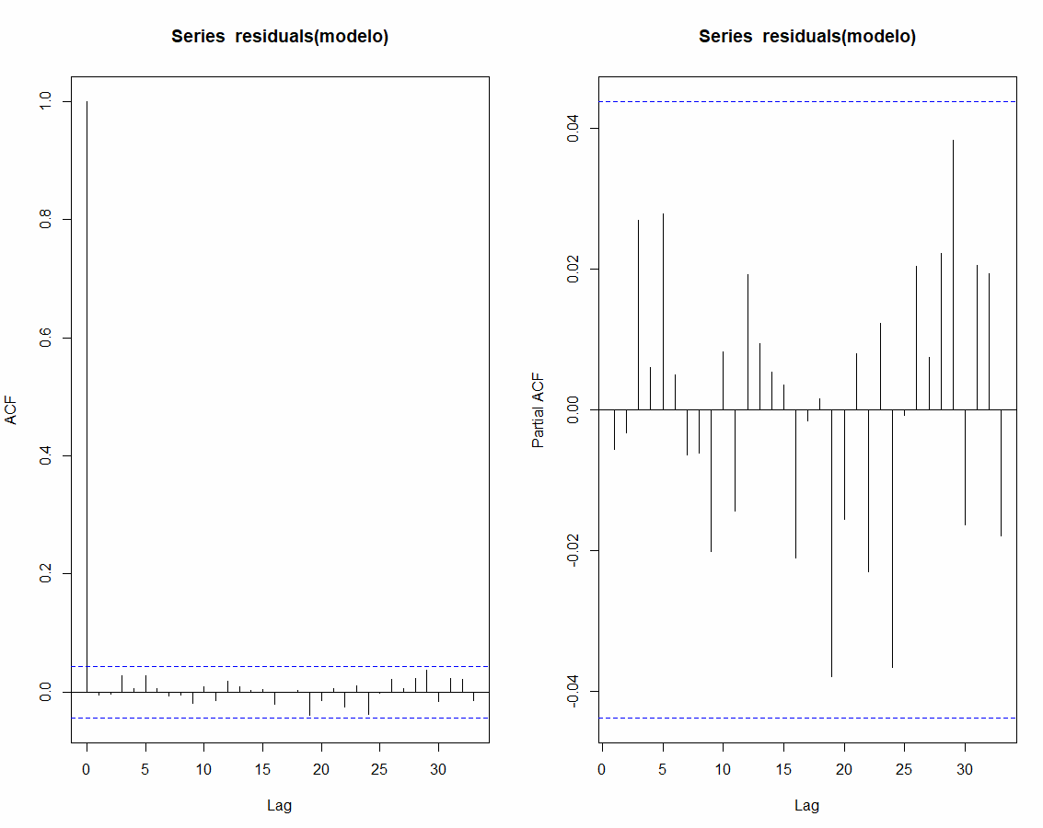
 |  |  |  | Como todos os lags de desafagem dos resíduos estão dentro do intervalo de confiança, o modelo MA(1) é um modelo bem ajustado.

(g)Escreva a equação do modelo

 |  | Equação do modelo:
 | Yt | 0,074168+0,399415*et-1

Base_Serie14
 | Serie 14 | Estimado
1 | 0.711951927 | 0
2 | 1.101218038 | 0.29075333552
3 | 0.033194043 | 0.33098486938
4 | 0.32404576 | -0.1216144978
5 | 0.58539713 | 0.18200274702
6 | -2.457827544 | 0.16474182867
7 | -1.912856936 | -1.0710284835
8 | 0.279586174 | -0.34379347987
9 | -0.011983566 | 0.25458139347
10 | -0.259443592 | -0.10886219723
11 | 1.750404512 | -0.061495785228
12 | 0.353076149 | 0.73996015048
13 | -1.427341143 | -0.15799917048
14 | 0.513068831 | -0.51838529881
15 | 0.624186718 | 0.42123452062
16 | 0.793686444 | 0.082883444935
17 | 0.551552675 | 0.29028412598
18 | 2.802047562 | 0.10669920146
19 | 1.065966857 | 1.1007506216
20 | 0.568450004 | -0.014205306846
21 | 0.106862258 | 0.23795001974
22 | -0.509812359 | -0.05353479993
23 | -0.646054313 | -0.18633873607
24 | -0.94218607 | -0.18774278475
25 | -2.535887011 | -0.30810633882
26 | 1.260062408 | -0.90980112093
27 | 1.806194237 | 0.88614839672
28 | -0.647730783 | 0.37573660067
29 | -0.427970961 | -0.41797282135
30 | -0.992601431 | -0.0040831302541
31 | 0.418384027 | -0.40370000032
32 | -0.64220982 | 0.33573007383
33 | -1.960671282 | -0.3993798953
34 | -0.895606458 | -0.63761422812
35 | 0.768413932 | -0.10536118877
36 | 0.593750436 | 0.3568401478
37 | 0.010181986 | 0.09675155569
38 | 0.600248992 | -0.035354059996
39 | 0.527743866 | 0.2595732948
40 | 0.82857896 | 0.1095179114
41 | 2.3055622 | 0.29365662258
42 | -0.63707413 | 0.82164010686
43 | -0.653225409 | -0.59572284848
44 | -0.161075265 | -0.02348341319
45 | 0.604843168 | -0.056190998769
46 | 1.027703716 | 0.26995908233
47 | 0.942101568 | 0.3094545732
48 | -0.149125084 | 0.25836607356
49 | 0.398939423 | -0.16641490634
50 | 0.969080024 | 0.23088448921
...
 | Serie 14 | Estimado | Erro | Equação do modelo
1 | 0.711951927 | 0 | 0.711951927 | Yt | 0,408389*et-1
2 | 1.101218038 | 0.29075333552 | 0.81046470248
3 | 0.033194043 | 0.33098486938 | -0.29779082638
4 | 0.32404576 | -0.1216144978 | 0.4456602578
5 | 0.58539713 | 0.18200274702 | 0.40339438298
6 | -2.457827544 | 0.16474182867 | -2.6225693727
7 | -1.912856936 | -1.0710284835 | -0.84182845246
8 | 0.279586174 | -0.34379347987 | 0.62337965387
9 | -0.011983566 | 0.25458139347 | -0.26656495947
10 | -0.259443592 | -0.10886219723 | -0.15058139477
11 | 1.750404512 | -0.061495785228 | 1.8119002972
12 | 0.353076149 | 0.73996015048 | -0.38688400148
13 | -1.427341143 | -0.15799917048 | -1.2693419725
14 | 0.513068831 | -0.51838529881 | 1.0314541298
15 | 0.624186718 | 0.42123452062 | 0.20295219738
16 | 0.793686444 | 0.082883444935 | 0.71080299906
17 | 0.551552675 | 0.29028412598 | 0.26126854902
18 | 2.802047562 | 0.10669920146 | 2.6953483605
19 | 1.065966857 | 1.1007506216 | -0.034783764611
20 | 0.568450004 | -0.014205306846 | 0.58265531085
21 | 0.106862258 | 0.23795001974 | -0.13108776174
22 | -0.509812359 | -0.05353479993 | -0.45627755907
23 | -0.646054313 | -0.18633873607 | -0.45971557693
24 | -0.94218607 | -0.18774278475 | -0.75444328525
25 | -2.535887011 | -0.30810633882 | -2.2277806722
26 | 1.260062408 | -0.90980112093 | 2.1698635289
27 | 1.806194237 | 0.88614839672 | 0.92004584028
28 | -0.647730783 | 0.37573660067 | -1.0234673837
29 | -0.427970961 | -0.41797282135 | -0.0099981396514
30 | -0.992601431 | -0.0040831302541 | -0.98851830075
31 | 0.418384027 | -0.40370000032 | 0.82208402732
32 | -0.64220982 | 0.33573007383 | -0.97793989383
33 | -1.960671282 | -0.3993798953 | -1.5612913867
34 | -0.895606458 | -0.63761422812 | -0.25799222988
35 | 0.768413932 | -0.10536118877 | 0.87377512077
36 | 0.593750436 | 0.3568401478 | 0.2369102882
37 | 0.010181986 | 0.09675155569 | -0.08656956969
38 | 0.600248992 | -0.035354059996 | 0.635603052
39 | 0.527743866 | 0.2595732948 | 0.2681705712
40 | 0.82857896 | 0.1095179114 | 0.7190610486
41 | 2.3055622 | 0.29365662258 | 2.0119055774
42 | -0.63707413 | 0.82164010686 | -1.4587142369
43 | -0.653225409 | -0.59572284848 | -0.057502560524
44 | -0.161075265 | -0.02348341319 | -0.13759185181
45 | 0.604843168 | -0.056190998769 | 0.66103416677
46 | 1.027703716 | 0.26995908233 | 0.75774463367
47 | 0.942101568 | 0.3094545732 | 0.6326469948
48 | -0.149125084 | 0.25836607356 | -0.40749115756
49 | 0.398939423 | -0.16641490634 | 0.56535432934
50 | 0.969080024 | 0.23088448921 | 0.73819553479
51 | 0.433174104 | 0.30147093626 | 0.13170316774
52 | 0.21141373 | 0.053786124971 | 0.15762760503
53 | 0.624473409 | 0.06437337999 | 0.56010002901
54 | 0.281117029 | 0.22873869075 | 0.052378338253
55 | -0.766083281 | 0.021390737181 | -0.78747401818
56 | -0.363315376 | -0.32159572681 | -0.041719649189
57 | 2.24367677 | -0.017037845813 | 2.2607146158
58 | 1.859942744 | 0.92325098124 | 0.93669176276
59 | -2.920978339 | 0.3825346123 | -3.3035129513
60 | -0.06324921 | -1.3491183507 | 1.2858691407
61 | 0.090556748 | 0.52513481249 | -0.43457806449
62 | -1.750131605 | -0.17747690118 | -1.5726547038
63 | 0.302865393 | -0.64225488184 | 0.94512027484
64 | -0.006649161 | 0.38597672392 | -0.39262588492
65 | -0.43843967 | -0.16034409252 | -0.27809557748
66 | -1.568909458 | -0.11357117479 | -1.4553382832
67 | -0.468130643 | -0.59434414614 | 0.12621350314
68 | -1.76177019 | 0.051544206334 | -1.8133143963
69 | -0.568379607 | -0.740537653 | 0.172158046
70 | -0.070392308 | 0.07030745225 | -0.14069976025
71 | 0.899876323 | -0.057460234389 | 0.95733655739
72 | 1.958484061 | 0.39096571934 | 1.5675183417
73 | 1.908026488 | 0.64015724803 | 1.26786924
74 | 0.258365234 | 0.51778385104 | -0.25941861704
75 | -0.494443536 | -0.10594370959 | -0.38849982641
76 | -0.213266572 | -0.15865905561 | -0.054607516394
77 | -1.04978887 | -0.022301109013 | -1.027487761
78 | -0.982514824 | -0.41961469922 | -0.56290012478
79 | -0.887526798 | -0.22988221906 | -0.65764457894
80 | -1.448569335 | -0.26857481195 | -1.1799945231
81 | -0.901115776 | -0.48189678327 | -0.41921899273
82 | -1.283718208 | -0.17120442522 | -1.1125137828
83 | -0.126263858 | -0.45433839124 | 0.32807453324
84 | -0.003856692 | 0.13398203055 | -0.13783872255
85 | 1.369021701 | -0.056291818065 | 1.4253135191
86 | 0.572519983 | 0.58208236274 | -0.0095623797374
87 | -1.49713765 | -0.0039051706986 | -1.4932324793
88 | 0.111648706 | -0.60981971899 | 0.72146842499
89 | 0.267706704 | 0.29463976861 | -0.026933064613
90 | -0.761763709 | -0.010999167324 | -0.75076454168
91 | -0.007153773 | -0.30660398041 | 0.29945020741
92 | -0.375483882 | 0.12229217075 | -0.49777605275
93 | -1.362447641 | -0.20328626441 | -1.1591613766
94 | -0.346979133 | -0.47338875542 | 0.12640962242
95 | 0.444042722 | 0.051624299293 | 0.39241842271
96 | -0.138184721 | 0.16025936723 | -0.29844408823
97 | -1.588201718 | -0.12188128275 | -1.4663204353
98 | -1.016183664 | -0.59882913623 | -0.41735452777
99 | 0.264408335 | -0.17044299824 | 0.43485133324
100 | -1.525728256 | 0.17758850113 | -1.7033167571
101 | -0.97359127 | -0.69561582713 | -0.27797544287
102 | -1.680881839 | -0.11352211314 | -1.5673597259
103 | -0.377986687 | -0.64009247108 | 0.26210578408
104 | 0.92453594 | 0.10704111906 | 0.81749482094
105 | 0.666810778 | 0.33385589243 | 0.33295488557
106 | 0.908877107 | 0.13597511276 | 0.77290199424
107 | -0.077306376 | 0.31564467252 | -0.39295104852
108 | -1.07980411 | -0.16047688576 | -0.91932722424
109 | -1.712971173 | -0.37544312578 | -1.3375280472
110 | 0.387395775 | -0.54623174168 | 0.93362751668
111 | -0.097733311 | 0.38128320791 | -0.47901651891
112 | 0.6617241 | -0.19562507714 | 0.85734917714
113 | 1.254186942 | 0.3501319731 | 0.9040549689
114 | -0.230243801 | 0.36920610469 | -0.59944990569
115 | -1.090351663 | -0.24480874754 | -0.84554291546
116 | -1.559961054 | -0.3453104257 | -1.2146506283
117 | -2.053381284 | -0.49604995544 | -1.5573313286
118 | -2.179887707 | -0.63599698394 | -1.5438907231
119 | -0.952073219 | -0.6305079885 | -0.3215652305
120 | -0.228971433 | -0.13132370292 | -0.097647730081
121 | -0.147555361 | -0.03987825884 | -0.10767710216
122 | 0.496702182 | -0.043974144074 | 0.54067632607
123 | 1.241860376 | 0.22080626413 | 1.0210541119
124 | 1.747781598 | 0.41698726769 | 1.3307943303
125 | 0.617031299 | 0.54348176576 | 0.07354953324
126 | -0.687468684 | 0.03003682033 | -0.71750550433
127 | -0.927574255 | -0.29302135541 | -0.63455289959
128 | 0.205168402 | -0.25914442411 | 0.46431282611
129 | 0.614807929 | 0.18962025074 | 0.42518767826
130 | -0.331143532 | 0.17364197074 | -0.50478550274
131 | -1.436442546 | -0.20614884668 | -1.2302936993
132 | -0.037764794 | -0.50243841357 | 0.46467361957
133 | -1.00138551 | 0.18976759482 | -1.1911531048
134 | -0.632886088 | -0.48645382533 | -0.14643226267
135 | 1.733357223 | -0.059801325321 | 1.7931585483
136 | 1.056286693 | 0.73230622639 | 0.32398046661
137 | -0.908780863 | 0.13231005878 | -1.0410909218
138 | -0.41024069 | -0.42517008045 | 0.014929390454
139 | -1.348862103 | 0.0060969988382 | -1.3549591018
140 | -1.550308126 | -0.55335039264 | -0.99695773336
141 | -0.489091876 | -0.40714657177 | -0.081945304231
142 | -1.528425423 | -0.03346556085 | -1.4949598622
143 | -1.722723054 | -0.61052516314 | -1.1121978909
144 | -0.869204019 | -0.45420938445 | -0.41499463455
145 | -0.358391252 | -0.16947924381 | -0.18891200819
146 | -0.684791521 | -0.077149586113 | -0.60764193489
147 | -0.868708682 | -0.24815428215 | -0.62055439985
148 | 0.642117121 | -0.2534275908 | 0.8955447118
149 | 2.292274222 | 0.36573060931 | 1.9265436127
150 | 1.331355317 | 0.78677921944 | 0.54457609756
151 | -0.187508348 | 0.2223988879 | -0.4099072359
152 | 1.059933401 | -0.16740160616 | 1.2273350072
153 | 0.255754044 | 0.50123011624 | -0.24547607224
154 | 0.220892435 | -0.10024972767 | 0.32114216267
155 | 0.19452071 | 0.13115092667 | 0.063369783331
156 | 0.102435709 | 0.025879522445 | 0.076556186555
157 | -0.208167857 | 0.031264704471 | -0.23943256147
158 | 0.382454761 | -0.097781624347 | 0.48023638535
159 | -0.031123161 | 0.19612325718 | -0.22724641818
160 | -0.429002351 | -0.092804937472 | -0.33619741353
161 | -0.453710652 | -0.13729932551 | -0.31641132649
162 | -0.252677341 | -0.12921890521 | -0.12345843579
163 | -0.783065074 | -0.050419067133 | -0.73264600687
164 | 0.108080307 | -0.2992045701 | 0.4072848771
165 | -0.538326731 | 0.16633066367 | -0.70465739467
166 | 1.997595978 | -0.28777432875 | 2.2853703068
167 | 1.42461029 | 0.9333200942 | 0.4912901958
168 | 0.508110437 | 0.20063751177 | 0.30747292523
169 | -1.010599294 | 0.12556856046 | -1.1361678545
170 | -0.212489157 | -0.46399845392 | 0.25150929692
171 | -1.09428807 | 0.10271363026 | -1.1970017003
172 | -0.929653331 | -0.48884232737 | -0.44081100363
173 | 0.392926897 | -0.18002236496 | 0.57294926196
174 | -0.441879701 | 0.23398617614 | -0.67586587714
175 | -1.411609393 | -0.2760161897 | -1.1355932033
176 | -2.042166276 | -0.4637637727 | -1.5784025033
177 | -1.411553764 | -0.64460221992 | -0.76695154408
178 | -0.835128294 | -0.31321457414 | -0.52191371986
179 | -0.742315352 | -0.21314382214 | -0.52917152986
180 | -0.101129389 | -0.21610783191 | 0.11497844291
181 | 1.538105271 | 0.04695593132 | 1.4911493397
182 | 1.522770988 | 0.60896898768 | 0.91380200032
183 | 1.384159746 | 0.37318668511 | 1.0109730609
184 | -0.758754981 | 0.41287027736 | -1.1716252584
185 | 0.531967531 | -0.47847886764 | 1.0104463986
186 | 2.647348751 | 0.41265519429 | 2.2346935567
187 | 0.325329264 | 0.91262426693 | -0.58729500293
188 | 0.549211493 | -0.23984481895 | 0.78905631195
189 | -0.601441183 | 0.32224191818 | -0.92368310118
190 | 0.49899324 | -0.37722201801 | 0.87621525801
191 | 0.271395923 | 0.357836673 | -0.086440750003
192 | 0.216056928 | -0.035301451453 | 0.25135837945
193 | -0.093721104 | 0.10265199723 | -0.19637310123
194 | 0.950741041 | -0.080196614437 | 1.0309376554
195 | 0.601125067 | 0.42102359817 | 0.18010146883
196 | -0.177416709 | 0.073551458756 | -0.25096816776
197 | -0.952407017 | -0.10249263906 | -0.84991437794
198 | -0.796204306 | -0.34709568289 | -0.44910862311
199 | 0.628077785 | -0.18341102148 | 0.81148880648
200 | -2.20038729 | 0.33140310219 | -2.5317903922
201 | -0.468924677 | -1.0339553465 | 0.56503066948
202 | -0.635305525 | 0.23075231008 | -0.86605783508
203 | -1.330760102 | -0.35368849321 | -0.97707160879
204 | -0.746895642 | -0.39902529724 | -0.34787034476
205 | -0.583003917 | -0.14206642223 | -0.44093749477
206 | 0.060444097 | -0.18007402255 | 0.24051811955
207 | 0.237882275 | 0.098224954326 | 0.13965732067
208 | 0.326656006 | 0.057034513533 | 0.26962149247
209 | 0.782681999 | 0.11011045169 | 0.67257154731
210 | 1.656222411 | 0.27467082164 | 1.3815515894
211 | -2.659763542 | 0.56421047203 | -3.223974014
212 | -2.286713187 | -1.3166355236 | -0.97007766338
213 | -1.358584861 | -0.39616904687 | -0.96241581413
214 | -0.043522235 | -0.39304003192 | 0.34951779692
215 | -0.083700397 | 0.14273922356 | -0.22643962056
216 | 0.250454908 | -0.092475450203 | 0.3429303582
217 | 0.864350361 | 0.14004898606 | 0.72430137494
218 | 0.886294915 | 0.29579671421 | 0.59049820079
219 | -0.064395486 | 0.24115296972 | -0.30554845572
220 | 0.924559221 | -0.12478262828 | 1.0493418493
221 | -0.221154473 | 0.42853966849 | -0.64969414149
222 | 1.001184985 | -0.26532794075 | 1.2665129257
223 | 2.992826039 | 0.51722994723 | 2.4755960918
224 | 1.476599708 | 1.0110062123 | 0.46559349568
225 | 0.196573604 | 0.19014326211 | 0.006430341893
226 | 0.467951729 | 0.0026260808953 | 0.4653256481
227 | -0.539897871 | 0.1900338761 | -0.7299317471
228 | 1.054437997 | -0.29809609627 | 1.3525340933
229 | 1.357530729 | 0.55236004582 | 0.80517068318
230 | -0.348736488 | 0.32882285013 | -0.67755933813
231 | 1.177464156 | -0.27670778054 | 1.4541719365
232 | -0.911215615 | 0.59386782299 | -1.505083438
233 | -0.887602728 | -0.61465952016 | -0.27294320784
234 | 0.714209095 | -0.11146700371 | 0.82567609871
235 | -1.941342543 | 0.33719703627 | -2.2785395793
236 | -4.030428225 | -0.93053050024 | -3.0998977248
237 | -0.046715587 | -1.2659641319 | 1.2192485449
238 | -0.07872147 | 0.49792769401 | -0.57664916401
239 | -0.570712009 | -0.23549717544 | -0.33521483356
240 | 1.541589086 | -0.13689805066 | 1.6784871367
241 | 1.475571736 | 0.68547568325 | 0.79009605275
242 | 0.355698159 | 0.32266653688 | 0.033031622115
243 | 0.816171164 | 0.013489751124 | 0.80268141288
244 | 0.356244243 | 0.32780625952 | 0.028437983477
245 | -0.155323026 | 0.011613759634 | -0.16693678563
246 | 0.814256075 | -0.068175146948 | 0.88243122195
247 | -0.372194437 | 0.3603752043 | -0.7325696413
248 | -0.409962959 | -0.29917338324 | -0.11078957576
249 | -0.358772204 | -0.045245244055 | -0.31352695995
250 | 0.249975364 | -0.12804096165 | 0.37801632565
251 | -0.294171063 | 0.15437770921 | -0.44854877221
252 | -1.113108645 | -0.18318238454 | -0.92992626046
253 | 0.399802741 | -0.37977165558 | 0.77957439658
254 | -0.736139394 | 0.31836960825 | -1.0545090022
255 | -0.760543523 | -0.43064987692 | -0.32989364608
256 | -1.34076151 | -0.13472493623 | -1.2060365738
257 | 0.51652998 | -0.49253207033 | 1.0090620503
258 | 0.926670038 | 0.41208984167 | 0.51458019633
259 | 1.303037021 | 0.2101488918 | 1.0928881292
260 | 0.438597136 | 0.4463234902 | -0.0077263541963
261 | -2.495032388 | -0.0031553580639 | -2.4918770299
262 | -0.480937127 | -1.0176551684 | 0.53671804138
263 | -0.807801462 | 0.2191897442 | -1.0269912062
264 | -0.433886197 | -0.41941191171 | -0.014474285291
265 | -0.598232323 | -0.0059111388957 | -0.5923211841
266 | -0.815131512 | -0.24189745606 | -0.57323405594
267 | 0.771803605 | -0.23410248287 | 1.0059060879
268 | -0.924839485 | 0.41080098132 | -1.3356404663
269 | -1.964968365 | -0.5454608744 | -1.4195074906
270 | -1.129942853 | -0.57971124458 | -0.55023160842
271 | 0.17944176 | -0.22470853633 | 0.40415029633
272 | 1.221385519 | 0.16505053537 | 1.0563349836
273 | 0.976721625 | 0.43139558763 | 0.54532603737
274 | -1.462526695 | 0.22270515508 | -1.6852318501
275 | 1.400360436 | -0.68823015002 | 2.088590586
276 | -2.341336739 | 0.85295742083 | -3.1942941598
277 | -3.349035044 | -1.3045145976 | -2.0445204464
278 | -1.809348092 | -0.83495966057 | -0.97438843143
279 | -0.729195281 | -0.39792951712 | -0.33126576388
280 | -0.635450737 | -0.13528529404 | -0.50016544296
281 | 0.051736217 | -0.20426206508 | 0.25599828208
282 | 0.686935379 | 0.10454688242 | 0.58238849658
283 | -0.775132831 | 0.23784105573 | -1.0129738867
284 | 0.863917759 | -0.41368739263 | 1.2776051516
285 | 0.070144041 | 0.52175989027 | -0.45161584927
286 | 1.158552336 | -0.18443494507 | 1.3429872811
287 | 2.281048237 | 0.54846123273 | 1.7325870043
288 | 0.626843484 | 0.70756947409 | -0.080725990088
289 | 0.804783547 | -0.032967606366 | 0.83775115337
290 | 0.645593881 | 0.34212835577 | 0.30346552523
291 | -0.255080224 | 0.12393198238 | -0.37901220638
292 | -0.295024599 | -0.15478441595 | -0.14024018305
293 | -0.855630874 | -0.057272548115 | -0.79835832589
294 | 0.498802433 | -0.32604075835 | 0.82484319135
295 | -0.289600465 | 0.33685688607 | -0.62645735107
296 | -2.002225576 | -0.25583829115 | -1.7463872849
297 | -1.879630107 | -0.71320535687 | -1.1664247501
298 | -0.067695634 | -0.47635503728 | 0.40865940328
299 | -1.533192592 | 0.16689200505 | -1.700084597
300 | -1.200046021 | -0.6942958485 | -0.5057501725
301 | -0.897026292 | -0.2065428072 | -0.6904834848
302 | -0.467556755 | -0.28198585988 | -0.18557089512
303 | 0.642791956 | -0.075785112289 | 0.71857706829
304 | -1.169124799 | 0.29345897034 | -1.4625837693
305 | -0.083975671 | -0.59730312298 | 0.51332745198
306 | 0.977110217 | 0.20963728479 | 0.76747293221
307 | 1.089201348 | 0.31342750331 | 0.77577384469
308 | 0.398923988 | 0.31681750466 | 0.082106483343
309 | 0.776053374 | 0.033531384626 | 0.74252198937
310 | 1.300716283 | 0.30323781272 | 0.99747847028
311 | 0.381397015 | 0.407359235 | -0.02596222
312 | 0.638455698 | -0.010602685063 | 0.64905838306
313 | -0.888282418 | 0.265068304 | -1.153350722
314 | -0.170833248 | -0.47101574801 | 0.30018250001
315 | 0.045819678 | 0.122591231 | -0.076771552995
316 | 1.426636321 | -0.031352657756 | 1.4579889788
317 | 3.024921388 | 0.59542666105 | 2.429494727
318 | -0.690340096 | 0.99217892205 | -1.682519018
319 | -0.944468814 | -0.68712225926 | -0.25734655474
320 | 2.918903196 | -0.10509750214 | 3.0240006981
321 | 2.108310208 | 1.2349686211 | 0.87334158689
322 | 0.751645807 | 0.35666309733 | 0.39498270967
323 | 0.323549317 | 0.16130659382 | 0.16224272318
324 | 0.365307381 | 0.066258143476 | 0.29904923752
325 | 1.317136227 | 0.12212841906 | 1.1950078079
326 | 1.20153938 | 0.48802804368 | 0.71351133632
327 | 1.374222126 | 0.29139018113 | 1.0828319449
328 | -0.961733972 | 0.44221665513 | -1.4039506271
329 | -1.85702892 | -0.57335799266 | -1.2836709273
330 | -0.241512696 | -0.52423708634 | 0.28272439034
331 | -0.101302104 | 0.11546153105 | -0.21676363505
332 | -0.444275894 | -0.088523884154 | -0.35575200985
333 | 0.385100146 | -0.14528520755 | 0.53038535355
334 | 0.094881118 | 0.21660354415 | -0.12172242615
335 | -0.919677042 | -0.049710099893 | -0.86996694211
336 | 0.183057849 | -0.35528492952 | 0.53834277852
337 | 0.314491738 | 0.21985326898 | 0.094638469023
338 | 0.982216179 | 0.038649309726 | 0.94356686927
339 | -0.297376061 | 0.38534233018 | -0.68271839118
340 | 0.187261191 | -0.27881468105 | 0.46607587205
341 | 0.08081421 | 0.19034025931 | -0.10952604931
342 | -1.277698906 | -0.044729233753 | -1.2329696722
343 | 0.089330305 | -0.50353125148 | 0.59286155648
344 | -0.710045309 | 0.24211813819 | -0.95216344719
345 | -1.435498367 | -0.38885307803 | -1.046645289
346 | -0.786457035 | -0.42743842292 | -0.35901861208
347 | -0.302845807 | -0.14661925197 | -0.15622655503
348 | 0.942576715 | -0.063801206582 | 1.0063779216
349 | -0.728500837 | 0.41099367302 | -1.13949451
350 | -1.516880757 | -0.46535702345 | -1.0515237335
351 | -0.770051545 | -0.42943072602 | -0.34062081898
352 | -0.619992963 | -0.13910579564 | -0.48088716736
353 | -0.63781559 | -0.19638902939 | -0.44142656061
354 | -0.31582536 | -0.18027375166 | -0.13555160834
355 | -0.734995533 | -0.055357785778 | -0.67963774722
356 | 1.037400861 | -0.27755657995 | 1.314957441
357 | -0.624938434 | 0.53701415435 | -1.1619525884
358 | -1.526791583 | -0.4745286556 | -1.0522629274
359 | 0.698049407 | -0.42973260466 | 1.1277820117
360 | 0.767477281 | 0.46057376796 | 0.30690351304
361 | 0.914994432 | 0.12533601879 | 0.78965841321
362 | 0.673585476 | 0.32248780971 | 0.35109766629
363 | 1.535305179 | 0.14338442484 | 1.3919207542
364 | 1.456683139 | 0.56844512487 | 0.88823801413
365 | 2.724736543 | 0.36274663435 | 2.3619899086
366 | 2.04442396 | 0.9646106968 | 1.0798132632
367 | 0.968890314 | 0.44098385874 | 0.52790645526
368 | -0.317594265 | 0.21559118936 | -0.53318545436
369 | 0.59812422 | -0.21774707452 | 0.81587129452
370 | -0.158199829 | 0.3331928621 | -0.4913926911
371 | -0.416160523 | -0.20067936972 | -0.21548115328
372 | 0.134308252 | -0.088000132705 | 0.22230838471
373 | -0.683215335 | 0.090788298921 | -0.77400363392
374 | 0.030506215 | -0.31609457005 | 0.34660078505
375 | -1.072797022 | 0.14154794801 | -1.21434497
376 | -0.41181314 | -0.49592512796 | 0.084111987956
377 | -0.693786146 | 0.034350410649 | -0.72813655665
378 | -1.432021908 | -0.29736296023 | -1.1346589478
379 | -0.339039771 | -0.46338223302 | 0.12434246202
380 | -0.176983101 | 0.050780093722 | -0.22776319472
381 | -1.600613972 | -0.093015983329 | -1.5075979887
382 | -0.33297468 | -0.615686435 | 0.282711755
383 | 0.519790188 | 0.11545637091 | 0.40433381709
384 | 1.64737889 | 0.16512548323 | 1.4822534068
385 | -1.713932123 | 0.60533598654 | -2.3192681095
386 | -1.594746585 | -0.94716358399 | -0.64758300101
387 | -1.029128259 | -0.2644657742 | -0.7646624848
388 | -0.308964872 | -0.3122797475 | 0.0033148755046
389 | 0.299093181 | 0.0013537586924 | 0.29773942231
390 | -0.873030263 | 0.12159350494 | -0.99462376794
391 | -1.429814348 | -0.40619340596 | -1.023620942
392 | -1.184387357 | -0.4180355329 | -0.7663518241
393 | 1.857987815 | -0.31296965509 | 2.1709574701
394 | -1.901954607 | 0.88659515025 | -2.7885497573
395 | -1.496486863 | -1.1388130468 | -0.35767381618
396 | -0.118830764 | -0.14607005212 | 0.027239288118
397 | -0.179945761 | 0.011124225635 | -0.19106998664
398 | 0.731457424 | -0.078030880772 | 0.80948830477
399 | 0.159903977 | 0.3305861193 | -0.1706821423
400 | 0.17260244 | -0.069704709411 | 0.24230714941
401 | -0.261089022 | 0.098955574441 | -0.36004459644
402 | -0.011656393 | -0.1470382527 | 0.1353818597
403 | 0.799323449 | 0.055288462299 | 0.7440349867
404 | 0.162403141 | 0.30385570418 | -0.14145256318
405 | -1.264125867 | -0.057767670826 | -1.2063581962
406 | -1.661599887 | -0.49266341738 | -1.1689364696
407 | 0.087413355 | -0.47738079589 | 0.56479415089
408 | -0.42807921 | 0.23065571849 | -0.65873492849
409 | -0.612719671 | -0.26902009871 | -0.34369957229
410 | 1.124819692 | -0.14036312463 | 1.2651828166
411 | 0.311079607 | 0.5166867453 | -0.2056071383
412 | 0.124862934 | -0.083967693603 | 0.2088306276
413 | -0.585584817 | 0.085284131176 | -0.67086894818
414 | -0.18209197 | -0.27397549888 | 0.091883528877
415 | 0.181285983 | 0.037524222474 | 0.14376176053
416 | 0.325878486 | 0.058710721619 | 0.26716776438
417 | 0.860779001 | 0.10910837613 | 0.75167062487
418 | -1.397406919 | 0.30697401482 | -1.7043809338
419 | 0.967877438 | -0.69605042518 | 1.6639278632
420 | 0.803412035 | 0.67952983612 | 0.12388219888
421 | -0.561715406 | 0.05059212732 | -0.61230753332
422 | -1.072090918 | -0.25005966122 | -0.82203125678
423 | -2.465218828 | -0.33570852292 | -2.1295103051
424 | -1.583039127 | -0.86966858398 | -0.71337054302
425 | -0.550019676 | -0.29133268269 | -0.25868699331
426 | -2.081590653 | -0.10564492251 | -1.9759457305
427 | -0.70003465 | -0.80695450093 | 0.10691985093
428 | 1.564281928 | 0.043664891001 | 1.520617037
429 | 0.347140995 | 0.62100327112 | -0.27386227612
430 | 0.125439686 | -0.11184234108 | 0.23728202708
431 | 2.080088659 | 0.096903369759 | 1.9831852892
432 | 0.896550784 | 0.80991105709 | 0.086639726912
433 | 0.184299787 | 0.035382711434 | 0.14891707557
434 | -0.384642952 | 0.060816095573 | -0.44545904757
435 | 1.062443866 | -0.18192057498 | 1.244364441
436 | 0.110758462 | 0.50818474969 | -0.39742628769
437 | -0.661742252 | -0.1623045242 | -0.4994377278
438 | -2.149737212 | -0.20396487422 | -1.9457723378
439 | 1.139946869 | -0.79463201925 | 1.9345788883
440 | -0.375624766 | 0.7900607376 | -1.1656855036
441 | 0.21285585 | -0.47605313713 | 0.68890898713
442 | -1.148601404 | 0.28134285234 | -1.4299442563
443 | -0.742057611 | -0.5839735049 | -0.1580841061
444 | -0.341080983 | -0.064559810004 | -0.276521173
445 | 1.273715466 | -0.11292820532 | 1.3866436713
446 | -0.847664509 | 0.56629002229 | -1.4139545313
447 | -0.925880212 | -0.57744347708 | -0.34843673492
448 | -1.779750493 | -0.14229772974 | -1.6374527633
449 | -1.048993004 | -0.66871769654 | -0.38027530746
450 | 0.041937936 | -0.15530025254 | 0.19723818854
451 | 1.424886627 | 0.08054990658 | 1.3443367204
452 | -0.528701977 | 0.54901232892 | -1.0777143059
453 | 0.953092968 | -0.44012666768 | 1.3932196357
454 | 0.232878207 | 0.5689755738 | -0.3360973668
455 | -0.439769683 | -0.13725846753 | -0.30251121547
456 | 0.947776049 | -0.12354225278 | 1.0713183018
457 | 0.901562503 | 0.43751460994 | 0.46404789306
458 | 1.683808582 | 0.189512055 | 1.494296527
459 | -0.893777795 | 0.61025426437 | -1.5040320594
460 | -0.326259254 | -0.61423014869 | 0.28797089469
461 | 1.315715785 | 0.11760414571 | 1.1981116393
462 | 0.360663232 | 0.48929561426 | -0.12863238226
463 | -0.191272747 | -0.052532049958 | -0.13874069704
464 | -1.52008293 | -0.056660174524 | -1.4634227555
465 | -0.237370149 | -0.59764575569 | 0.36027560669
466 | 0.048283462 | 0.14713259474 | -0.098849132739
467 | -1.365774254 | -0.04036889847 | -1.3254053555
468 | -0.004604975 | -0.54128096774 | 0.53667599274
469 | 1.351751711 | 0.219172572 | 1.132579139
470 | 0.989640763 | 0.462532862 | 0.527107901
471 | -0.589674789 | 0.21526506858 | -0.80493985758
472 | 0.238939115 | -0.3287285835 | 0.5676676985
473 | -1.002099311 | 0.23182924372 | -1.2339285547
474 | -0.339546805 | -0.50392284853 | 0.16437604353
475 | -0.195582578 | 0.067129368043 | -0.26271194604
476 | -0.715342515 | -0.10728866893 | -0.60805384607
477 | -0.701709047 | -0.24832250214 | -0.45338654486
478 | 0.968710379 | -0.18515807767 | 1.1538684567
479 | 0.779572387 | 0.47122718515 | 0.30834520185
480 | -2.139616378 | 0.12592478864 | -2.2655411666
481 | -1.45208251 | -0.9252220915 | -0.5268604185
482 | 0.109391886 | -0.21516399945 | 0.32455588545
483 | -0.453408494 | 0.1325450535 | -0.5859535475
484 | -0.166828749 | -0.23929698331 | 0.072468234311
485 | -0.486094296 | 0.029595229742 | -0.51568952574
486 | -2.06476504 | -0.21060192973 | -1.8541631103
487 | -1.590378013 | -0.75721981844 | -0.83315819456
488 | -0.853959343 | -0.34025264192 | -0.51370670108
489 | -0.248617966 | -0.20979216595 | -0.038825800052
490 | -0.759328221 | -0.015856029657 | -0.74347219134
491 | -0.300142258 | -0.30362586475 | 0.0034836067502
492 | 0.108243993 | 0.0014226666771 | 0.10682132632
493 | -0.70739741 | 0.043624654636 | -0.75102206464
494 | -0.328590209 | -0.30670914995 | -0.021881059046
495 | -0.255363844 | -0.0089359838225 | -0.24642786018
496 | 1.315160526 | -0.10063842739 | 1.4157989534
497 | 0.260645641 | 0.57819671878 | -0.31755107778
498 | -0.574887587 | -0.1296843671 | -0.4452032199
499 | -0.659804719 | -0.18181609777 | -0.47798862123
500 | -0.63928 | -0.19520529504 | -0.44407470496
501 | -0.118410724 | -0.18135522469 | 0.062944500686
502 | -1.62540422 | 0.025705841691 | -1.6511100617
503 | -0.104354172 | -0.67429518698 | 0.56994101498
504 | 0.928203221 | 0.23275764117 | 0.69544557983
505 | -0.269598726 | 0.2840123249 | -0.5536110509
506 | -0.814660131 | -0.22608866347 | -0.58857146753
507 | -1.230060301 | -0.24036611305 | -0.98969418795
508 | 0.445084766 | -0.40418021972 | 0.84926498572
509 | 0.018294296 | 0.34683047825 | -0.32853618225
510 | -0.580690339 | -0.13417056293 | -0.44651977607
511 | 0.684802059 | -0.18235376483 | 0.86715582383
512 | 1.710958863 | 0.35413689974 | 1.3568219633
513 | -0.868978256 | 0.55411116475 | -1.4230894208
514 | -1.120578581 | -0.58117406545 | -0.53940451555
515 | -1.129797802 | -0.2202868707 | -0.9095109313
516 | -1.822285724 | -0.37143425972 | -1.4508514643
517 | 0.333864256 | -0.59251177864 | 0.92637603464
518 | 1.275349144 | 0.37832178241 | 0.89702736159
519 | 0.388025901 | 0.36633610717 | 0.021689793829
520 | -0.818937286 | 0.0088578732119 | -0.82779515921
521 | -1.107098691 | -0.33806243728 | -0.76903625372
522 | -0.877135513 | -0.31406594662 | -0.56306956638
523 | -1.215734958 | -0.22995141714 | -0.98578354086
524 | 0.210280985 | -0.40258315447 | 0.61286413947
525 | 0.23859801 | 0.25028697305 | -0.011688963053
526 | 1.589603786 | -0.0047736439321 | 1.5943774299
527 | 0.337507684 | 0.65112620423 | -0.31361852023
528 | -1.313016946 | -0.12807835386 | -1.1849385921
529 | 0.404932376 | -0.48391588671 | 0.88884826271
530 | 0.548120487 | 0.36299585316 | 0.18512463384
531 | 0.512151807 | 0.07560286409 | 0.43654894291
532 | 0.55193692 | 0.17828178625 | 0.37365513375
533 | -1.848322188 | 0.15259664642 | -2.0009188344
534 | -1.909268001 | -0.81715324187 | -1.0921147591
535 | -2.052803965 | -0.44600765437 | -1.6067963106
536 | -0.27545972 | -0.6561979385 | 0.3807382185
537 | -0.272731323 | 0.15548930032 | -0.42822062332
538 | 0.170087365 | -0.17488059214 | 0.34496795714
539 | -1.525064329 | 0.14088111905 | -1.665945448
540 | 0.126514586 | -0.68035379558 | 0.80686838158
541 | 0.78929113 | 0.32951617149 | 0.45977495851
542 | 0.00616247 | 0.18776703553 | -0.18160456553
543 | 0.193620481 | -0.074165306913 | 0.26778578791
544 | -0.061718154 | 0.10936077014 | -0.17107892414
545 | -0.637878691 | -0.069866750751 | -0.56801194025
546 | -0.111200941 | -0.23196982827 | 0.12076888727
547 | 0.295036579 | 0.049320685102 | 0.2457158939
548 | 0.538741871 | 0.10034766819 | 0.43839420281
549 | -0.856572454 | 0.17903537009 | -1.0356078241
550 | 1.614809518 | -0.42293084367 | 2.0377403617
551 | 1.893181415 | 0.83219074856 | 1.0609906664
552 | 0.614928553 | 0.43329691728 | 0.18163163572
553 | -2.108445547 | 0.074176362082 | -2.1826219091
554 | -0.750883639 | -0.89135877883 | 0.14047513983
555 | 1.709192707 | 0.057368501879 | 1.6518242051
556 | 0.547894002 | 0.67458683531 | -0.12669283331
557 | -0.034977158 | -0.051739959501 | 0.016762801501
558 | -0.274488883 | 0.006845743742 | -0.28133462674
559 | 0.465716016 | -0.11489396688 | 0.58060998288
560 | 1.126723591 | 0.2371147303 | 0.8896088607
561 | 0.868652531 | 0.36330647301 | 0.50534605799
562 | 0.276108391 | 0.20637777128 | 0.069730619725
563 | -0.356381054 | 0.028477218059 | -0.38485827206
564 | 0.754087215 | -0.15717188487 | 0.91125909987
565 | 1.58866573 | 0.37214819254 | 1.2165175375
566 | 1.471539306 | 0.49681238061 | 0.97472692539
567 | -1.466528392 | 0.39806775433 | -1.8645961463
568 | -0.239899909 | -0.76148055561 | 0.52158064661
569 | -1.240754846 | 0.21300779869 | -1.4537626447
570 | -0.568892226 | -0.5937006727 | 0.024808446701
571 | -2.331250363 | 0.01013149674 | -2.3413818597
572 | -0.47079642 | -0.95619459632 | 0.48539817632
573 | 0.348296861 | 0.19823127583 | 0.15006558517
574 | 0.943739283 | 0.061285134263 | 0.88245414874
575 | 1.43986809 | 0.36038456735 | 1.0794835227
576 | 1.791079935 | 0.44084919633 | 1.3502307387
577 | -1.459477465 | 0.55141938113 | -2.0108968461
578 | -0.259757088 | -0.8212281521 | 0.5614710641
579 | 0.418282386 | 0.2292986064 | 0.1889837796
580 | -1.627364459 | 0.077178896769 | -1.7045433558
581 | 0.359835481 | -0.69611675652 | 1.0559522375
582 | 0.640899237 | 0.43123927833 | 0.20965995867
583 | -0.844679626 | 0.085622820862 | -0.93030244686
584 | -0.384282963 | -0.37992528597 | -0.0043576770285
585 | 0.344471816 | -0.001779627364 | 0.34625144336
586 | 0.004944797 | 0.1414052807 | -0.1364604837
587 | 1.054336853 | -0.055728960479 | 1.1100658135
588 | 1.159234608 | 0.4533386675 | 0.7058959405
589 | 0.932963373 | 0.28828013724 | 0.64468323576
590 | 1.79655459 | 0.26328154197 | 1.533273048
591 | 0.660476189 | 0.62617184681 | 0.034304342187
592 | -0.070484733 | 0.014009516001 | -0.084494249001
593 | -0.068286566 | -0.034506521855 | -0.033780044145
594 | 0.380714231 | -0.013795398448 | 0.39450962945
595 | 0.866049173 | 0.16111339306 | 0.70493577994
596 | 0.027878102 | 0.28788801823 | -0.26000991623
597 | -0.956936087 | -0.10618518968 | -0.85075089732
598 | -0.376099506 | -0.34743730821 | -0.028662197795
599 | -1.241268074 | -0.011705326295 | -1.2295627477
600 | 1.000238275 | -0.50213990097 | 1.502378176
601 | 1.848151034 | 0.61355472091 | 1.2345963131
602 | -0.789195144 | 0.50419555371 | -1.2933906977
603 | -0.520181391 | -0.52820653365 | 0.0080251426461
604 | 0.174982072 | 0.0032773799801 | 0.17170469202
605 | 0.794299325 | 0.070122307469 | 0.72417701753
606 | 0.103663179 | 0.29574592801 | -0.19208274901
607 | -0.094418077 | -0.078444481786 | -0.015973595214
608 | 1.003972757 | -0.0065234405757 | 1.0104961976
609 | 0.33453267 | 0.41267553163 | -0.078142861632
610 | -2.256645871 | -0.031912685119 | -2.2247331859
611 | -1.672457036 | -0.90855656105 | -0.76390047495
612 | -2.634295931 | -0.31196855106 | -2.3223273799
613 | -2.476635889 | -0.94841295636 | -1.5282229326
614 | -0.037690089 | -0.62410943524 | 0.58641934624
615 | -0.911829584 | 0.23948721039 | -1.1513167944
616 | 0.560413338 | -0.47018511434 | 1.0305984523
617 | 1.788999336 | 0.42088507135 | 1.3681142646
618 | 0.17231402 | 0.55872281642 | -0.38640879642
619 | -0.455736161 | -0.15780510196 | -0.29793105904
620 | -0.101821407 | -0.12167176727 | 0.019850360269
621 | -2.629284828 | 0.0081066687799 | -2.6373914968
622 | -2.195384345 | -1.077081676 | -1.118302669
623 | 0.079471585 | -0.4567025087 | 0.5361740937
624 | 0.846606982 | 0.21896760195 | 0.62763938005
625 | -0.750732758 | 0.25632101878 | -1.0070537768
626 | 0.753805329 | -0.41126968484 | 1.1650750138
627 | 1.721159584 | 0.47580381983 | 1.2453557642
628 | -0.240059645 | 0.50858959517 | -0.74864924017
629 | 0.728945859 | -0.30574011455 | 1.0346859735
630 | 0.11693562 | 0.42255437005 | -0.30561875005
631 | -0.207721006 | -0.12481133571 | -0.082909670286
632 | 0.315799758 | -0.033859397338 | 0.34965915534
633 | 0.794276867 | 0.14279695279 | 0.65147991421
634 | -0.276935845 | 0.26605723068 | -0.54299307568
635 | 1.194908184 | -0.22175239919 | 1.4166605832
636 | -0.301667058 | 0.57854859891 | -0.88021565691
637 | -0.990344031 | -0.35947039191 | -0.63087363909
638 | 0.27744866 | -0.25764185459 | 0.53509051459
639 | 0.143283132 | 0.21852508016 | -0.075241948165
640 | -0.941584038 | -0.030727983969 | -0.91085605403
641 | 0.591531093 | -0.37198359305 | 0.96351468605
642 | 1.518098298 | 0.39348879912 | 1.1246094989
643 | 1.466561444 | 0.45927814864 | 1.0072832954
644 | -0.290559827 | 0.41136341771 | -0.70192324471
645 | 0.001101581 | -0.28665773198 | 0.28775931298
646 | -0.629302047 | 0.11751773807 | -0.74681978507
647 | -0.748718436 | -0.30499298521 | -0.44372545079
648 | 0.197839562 | -0.18121259312 | 0.37905215512
649 | 0.2752252 | 0.15480073058 | 0.12042446942
650 | 0.33763609 | 0.049180028642 | 0.28845606136
651 | -0.577826457 | 0.11780228244 | -0.69562873944
652 | 0.526694121 | -0.28408712527 | 0.81078124627
653 | 0.385040698 | 0.33111414238 | 0.053926555616
654 | 0.071833581 | 0.022023012122 | 0.049810568878
655 | 0.367031616 | 0.020342088414 | 0.34668952759
656 | -1.738919122 | 0.14158418948 | -1.8805033115
657 | -1.317056586 | -0.76797686687 | -0.54907971913
658 | 0.237867133 | -0.22423811741 | 0.46210525041
659 | 0.293352017 | 0.18871870111 | 0.10463331589
660 | 0.594196355 | 0.042731095242 | 0.55146525976
661 | 0.701576874 | 0.22521234597 | 0.47636452803
662 | -0.200166596 | 0.19454203324 | -0.39470862924
663 | 0.184493429 | -0.16119466239 | 0.34568809139
664 | 1.654713706 | 0.14117521395 | 1.513538492
665 | 1.19995641 | 0.61811247123 | 0.58184393877
666 | -0.122892951 | 0.23761866431 | -0.36051161531
667 | 2.750622935 | -0.14722897807 | 2.8978519131
668 | 1.101325262 | 1.1834508449 | -0.082125582925
669 | -0.51755605 | -0.033539184685 | -0.48401686531
670 | -1.107131754 | -0.19766716361 | -0.90946459039
671 | -0.445532652 | -0.37141533461 | -0.074117317395
672 | -1.011547085 | -0.030268697134 | -0.98127838787
673 | 0.449058632 | -0.40074329954 | 0.84980193154
674 | 0.708200048 | 0.34704976102 | 0.36115028698
675 | 0.789679435 | 0.14748980455 | 0.64218963045
676 | -0.842519661 | 0.26226318099 | -1.104782842
677 | -1.37716086 | -0.45118116006 | -0.92597969994
678 | -0.170277593 | -0.37815992368 | 0.20788233068
679 | -0.815571048 | 0.084896857144 | -0.90046790514
680 | 0.469483011 | -0.36774118731 | 0.83722419831
681 | 0.146159008 | 0.34191315313 | -0.19575414513
682 | -1.752223479 | -0.079943839574 | -1.6722796394
683 | -2.186105809 | -0.68294060967 | -1.5031651993
684 | -2.281555421 | -0.61387613259 | -1.6676792884
685 | -0.984943403 | -0.68106187691 | -0.30388152609
686 | 1.45852413 | -0.12410187256 | 1.5826260026
687 | 0.987085021 | 0.64632705056 | 0.34075797044
688 | 0.038168205 | 0.13916180679 | -0.10099360179
689 | -0.631928349 | -0.041244676042 | -0.59068367296
690 | -0.575968959 | -0.24122871452 | -0.33474024448
691 | 1.691597122 | -0.1367042337 | 1.8283013557
692 | 1.525969983 | 0.74665816235 | 0.77931182065
693 | -1.320744593 | 0.31826237512 | -1.6390069681
694 | 0.060258691 | -0.6693524167 | 0.7296111077
695 | -0.060910825 | 0.29796515066 | -0.35887597566
696 | 0.185554493 | -0.14656100083 | 0.33211549383
697 | -0.513612624 | 0.13563231441 | -0.64924493841
698 | -0.60863663 | -0.26514449115 | -0.34349213885
699 | -1.72541763 | -0.14027841109 | -1.5851392189
700 | 0.568930126 | -0.64735342047 | 1.2162835465
701 | 0.785252164 | 0.49671682126 | 0.28853534274
702 | 1.328577069 | 0.11783466009 | 1.2107424089
703 | 1.656049973 | 0.49445388163 | 1.1615960914
704 | 0.352453345 | 0.47438306616 | -0.12192972116
705 | 0.865928367 | -0.049794756894 | 0.91572312389
706 | 0.445997568 | 0.37397125084 | 0.072026317156
707 | -1.227036422 | 0.029414755637 | -1.2564511776
708 | -0.073195385 | -0.51312083998 | 0.43992545498
709 | 0.642368568 | 0.17966071664 | 0.46270785136
710 | 0.834981062 | 0.18896479671 | 0.64601626529
711 | 0.148140859 | 0.26382593657 | -0.11568507757
712 | 0.814759413 | -0.047244513142 | 0.86200392614
713 | -0.178945704 | 0.35203292139 | -0.53097862539
714 | -0.800134825 | -0.21684582985 | -0.58328899515
715 | 0.549274998 | -0.23820880944 | 0.78748380744
716 | 1.26871932 | 0.32159972464 | 0.94711959536
717 | -0.540975839 | 0.38679322443 | -0.92776906343
718 | 0.864504222 | -0.37889068005 | 1.243394902
719 | 1.891330276 | 0.50778880065 | 1.3835414753
720 | 0.749892862 | 0.56502311958 | 0.18486974242
721 | -0.731022423 | 0.075498769239 | -0.80652119224
722 | 1.087153656 | -0.32937438318 | 1.4165280392
723 | 1.018506324 | 0.57849446939 | 0.44001185461
724 | 0.727388283 | 0.17969600129 | 0.54769228171
725 | 2.760291881 | 0.22367150323 | 2.5366203778
726 | 1.153808982 | 1.0359278595 | 0.11788112254
727 | 1.005185541 | 0.048141353755 | 0.95704418725
728 | -0.533116159 | 0.39084631858 | -0.92396247758
729 | 0.838539716 | -0.37733611226 | 1.2158758283
730 | 0.433032217 | 0.49655031363 | -0.063518096627
731 | -0.483963265 | -0.025940091963 | -0.45802317304
732 | -1.110228182 | -0.18705162561 | -0.92317655639
733 | -1.874444512 | -0.37701515069 | -1.4974293613
734 | -0.990107947 | -0.61153367944 | -0.37857426756
735 | -0.140339972 | -0.15460556656 | 0.014265594556
736 | 0.495109637 | 0.0058259118949 | 0.48928372511
737 | -0.531341975 | 0.19981809121 | -0.73116006621
738 | -0.076855222 | -0.29859772828 | 0.22174250628
739 | 0.838340438 | 0.090557200397 | 0.7477832376
740 | -0.474759745 | 0.30538644862 | -0.78014619362
741 | -1.421925117 | -0.31860312387 | -1.1033219931
742 | -1.829376 | -0.45058456545 | -1.3787914345
743 | -1.074057978 | -0.56308325516 | -0.51097472284
744 | -0.599999022 | -0.20867645608 | -0.39132256592
745 | -0.085146506 | -0.15981183137 | 0.074665325372
746 | 1.071236772 | 0.030492497563 | 1.0407442744
747 | -0.581036095 | 0.42502851349 | -1.0060646085
748 | -0.360035799 | -0.4108657194 | 0.050829920398
749 | -0.818005243 | 0.020758380361 | -0.83876362336
750 | -3.344280327 | -0.34254183738 | -3.0017384896
751 | -1.614498077 | -1.22587698 | -0.38862109696
752 | -1.25294167 | -0.15870858117 | -1.0942330888
753 | 0.500820611 | -0.44687275692 | 0.94769336792
754 | -0.016227935 | 0.38702754683 | -0.40325548183
755 | 0.84431888 | -0.16468510297 | 1.009003983
756 | 1.032569771 | 0.4120661276 | 0.6205036434
757 | 0.650683891 | 0.25340686242 | 0.39727702858
758 | -0.212697994 | 0.16224356842 | -0.37494156242
759 | 0.593986177 | -0.15312200974 | 0.74710818674
760 | -0.593966007 | 0.30511076527 | -0.89907677227
761 | 0.348705585 | -0.36717306395 | 0.71587864895
762 | 1.356035911 | 0.29235696557 | 1.0636789454
763 | 1.321437984 | 0.43439478085 | 0.88704320315
764 | 0.500303052 | 0.36225868669 | 0.13804436531
765 | 0.575774823 | 0.056375800304 | 0.5193990227
766 | 0.126527873 | 0.21211684748 | -0.08558897448
767 | 0.646812584 | -0.034953595699 | 0.6817661797
768 | -0.335689666 | 0.27842580836 | -0.61411547436
769 | -0.177073919 | -0.25079800446 | 0.073724085459
770 | -1.392600123 | 0.030108105536 | -1.4227082285
771 | -0.215548504 | -0.58101839074 | 0.36546988674
772 | -0.948678048 | 0.14925388158 | -1.0979319296
773 | -0.658514361 | -0.44838332279 | -0.21013103821
774 | -0.201609381 | -0.085815204564 | -0.11579417644
775 | 0.878568494 | -0.04728906792 | 0.92585756192
776 | 0.810626676 | 0.37811004386 | 0.43251663214
777 | 1.498317288 | 0.17663503489 | 1.3216822531
778 | 0.96610985 | 0.53976049367 | 0.42634935633
779 | 0.532138264 | 0.17411638728 | 0.35802187672
780 | 0.213017854 | 0.14621219621 | 0.06680565779
781 | 0.573090602 | 0.027282695779 | 0.54580790622
782 | 1.694368023 | 0.22290194501 | 1.471466078
783 | 0.388314307 | 0.60093056012 | -0.21261625312
784 | -0.817723791 | -0.086830138997 | -0.730893652
785 | -1.084156118 | -0.29848892765 | -0.78566719035
786 | -2.596504365 | -0.3208578382 | -2.2756465268
787 | -0.117763541 | -0.92934900943 | 0.81158546843
788 | 0.357171356 | 0.33144257787 | 0.025728778132
789 | 0.55489402 | 0.010507349973 | 0.54438667003
790 | 2.139718213 | 0.22232152779 | 1.9173966852
791 | -1.637351389 | 0.78304371488 | -2.4203951039
792 | -1.350355632 | -0.98846273608 | -0.36189289592
793 | -0.793168523 | -0.14779307787 | -0.64537544513
794 | -1.31280561 | -0.26356423266 | -1.0492413773
795 | 0.061825121 | -0.42849863685 | 0.49032375785
796 | 0.02862458 | 0.20024282914 | -0.17161824914
797 | 0.631250373 | -0.07008700515 | 0.70133737815
798 | -0.127778499 | 0.28641847053 | -0.41419696953
799 | 0.219329819 | -0.16915348619 | 0.38848330519
800 | -0.982418579 | 0.15865230852 | -1.1410708875
801 | 0.023955606 | -0.46600079868 | 0.48995640468
802 | 0.850322115 | 0.20009280615 | 0.65022930885
803 | 0.014312487 | 0.26554649721 | -0.25123401021
804 | 0.470392818 | -0.1026012062 | 0.5729940242
805 | -0.477509047 | 0.23400445655 | -0.71151350355
806 | -1.453282446 | -0.2905742882 | -1.1627081578
807 | -0.016712721 | -0.47483722186 | 0.45812450086
808 | -0.015198846 | 0.18709300678 | -0.20229185278
809 | -1.300408278 | -0.082613767465 | -1.2177945105
810 | -0.578956746 | -0.49733388236 | -0.081622863637
811 | 1.600944904 | -0.033333879658 | 1.6342787837
812 | 0.850411706 | 0.66742147818 | 0.18299022782
813 | 0.376294333 | 0.074731196149 | 0.30156313685
814 | 0.097224146 | 0.1231550679 | -0.025930921895
815 | 0.215496915 | -0.010589903262 | 0.22608681826
816 | 0.785276788 | 0.092331369623 | 0.69294541838
817 | 0.399944594 | 0.28299128647 | 0.11695330753
818 | 0.096442678 | 0.047762444311 | 0.048680233689
819 | -0.664742976 | 0.019880471956 | -0.68462344796
820 | -0.033153927 | -0.27959268529 | 0.24643875829
821 | -0.029597504 | 0.10064287806 | -0.13024038206
822 | 1.905352186 | -0.053188739388 | 1.9585409254
823 | 0.715850713 | 0.79984656998 | -0.083995856978
824 | 0.132959412 | -0.034302984036 | 0.16726239604
825 | -0.416164029 | 0.068308122655 | -0.48447215165
826 | 1.874684249 | -0.19785309754 | 2.0725373465
827 | -0.367833863 | 0.84640145442 | -1.2142353174
828 | 0.206550311 | -0.49588034704 | 0.70243065804
829 | -0.864608934 | 0.28686495401 | -1.151473888
830 | -1.245938993 | -0.47024926965 | -0.77568972335
831 | 0.013815087 | -0.31678315043 | 0.33059823743
832 | -0.953674039 | 0.13501268359 | -1.0886867226
833 | -2.20300899 | -0.44460768195 | -1.7584013081
834 | -0.527409737 | -0.71811175179 | 0.19070201479
835 | 1.792123061 | 0.077880605119 | 1.7142424559
836 | 1.757347518 | 0.70007776231 | 1.0572697557
837 | -0.555315826 | 0.43177733825 | -0.98709316425
838 | 1.03885355 | -0.40311799026 | 1.4419715403
839 | 1.531713588 | 0.58888531535 | 0.94282827265
840 | 1.201489386 | 0.38504069544 | 0.81644869056
841 | 1.433649931 | 0.33342866429 | 1.1002212667
842 | 0.721345835 | 0.44931826289 | 0.27202757211
843 | 1.084886511 | 0.11109306815 | 0.97379344285
844 | -0.088055323 | 0.39768653033 | -0.48574185333
845 | 0.094384697 | -0.19837162974 | 0.29275632674
846 | -0.248942586 | 0.11955846352 | -0.36850104952
847 | 1.817236095 | -0.15049177511 | 1.9677278701
848 | 1.074163867 | 0.80359841715 | 0.27056544985
849 | 1.217735241 | 0.1104959535 | 1.1072392875
850 | 1.193418766 | 0.45218434538 | 0.74123442062
851 | 1.717456296 | 0.3027119838 | 1.4147443122
852 | -0.173501915 | 0.57776601491 | -0.75126792991
853 | -0.30411723 | -0.30680955863 | 0.0026923286298
854 | -0.335142171 | 0.0010995173968 | -0.3362416884
855 | -0.661506934 | -0.13731740688 | -0.52418952712
856 | -0.206849471 | -0.21407323679 | 0.0072237657899
857 | 0.180310297 | 0.0029501064872 | 0.17736019051
858 | -1.636210746 | 0.072431950843 | -1.7086426968
859 | -2.182801025 | -0.69779088232 | -1.4850101427
860 | 1.514742959 | -0.60646180716 | 2.1212047662
861 | 2.626641807 | 0.86627669325 | 1.7603651138
862 | -0.119776481 | 0.71891374844 | -0.83869022944
863 | -1.356800744 | -0.34251186411 | -1.0142888799
864 | 0.712099917 | -0.41422442137 | 1.1263243384
865 | 2.712992816 | 0.45997847022 | 2.2530143458
866 | 1.085278112 | 0.92010627566 | 0.16517183634
867 | -0.823091135 | 0.067454361072 | -0.89054549607
868 | -1.370575347 | -0.3636889846 | -1.0068863624
869 | 0.318173916 | -0.41120131466 | 0.72937523066
870 | -0.238829012 | 0.29786882107 | -0.53669783307
871 | -1.740963257 | -0.21918149135 | -1.5217817656
872 | -1.777626175 | -0.62147893349 | -1.1561472415
873 | 0.741695533 | -0.47215781581 | 1.2138533488
874 | 1.725627917 | 0.49572435527 | 1.2299035617
875 | 0.492128442 | 0.50227908567 | -0.010150643672
876 | 1.604970879 | -0.0041454112186 | 1.6091162902
877 | 0.822608806 | 0.65714539265 | 0.16546341335
878 | 0.519651642 | 0.067573437916 | 0.45207820408
879 | 0.877995853 | 0.18462376569 | 0.69337208731
880 | 3.062904808 | 0.28316553337 | 2.7797392746
881 | 1.253184345 | 1.1352149426 | 0.11796940237
882 | 1.307791958 | 0.048177406265 | 1.2596145517
883 | -1.039864955 | 0.51441272717 | -1.5542776822
884 | 0.172104609 | -0.63474990834 | 0.80685451734
885 | 1.241325529 | 0.32951050948 | 0.91181501952
886 | 1.733682694 | 0.37237522401 | 1.36130747
887 | 0.169477132 | 0.55594299636 | -0.38646586436
888 | 0.67867882 | -0.15782840788 | 0.83650722788
889 | -0.876577112 | 0.34162035029 | -1.2181974623
890 | -0.737189423 | -0.49749844343 | -0.23969097957
891 | -1.200937633 | -0.097887159457 | -1.1030504735
892 | -0.528372589 | -0.45047367984 | -0.07789890916
893 | -0.35508264 | -0.031813057613 | -0.32326958239
894 | -0.617047897 | -0.13201974148 | -0.48502815552
895 | 0.375175379 | -0.1980801634 | 0.5732555424
896 | 2.145646756 | 0.23411125771 | 1.9115354983
897 | 0.722499796 | 0.78065007061 | -0.058150274612
898 | -0.573486835 | -0.023747932499 | -0.5497389025
899 | 1.89372654 | -0.22450732065 | 2.1182338607
900 | 2.728348533 | 0.86506340812 | 1.8632851249
901 | 0.873220204 | 0.76094514887 | 0.11227505513
902 | -0.219229169 | 0.045851897491 | -0.26508106649
903 | -1.8580863 | -0.10825619166 | -1.7498301083
904 | -0.374958729 | -0.71461136811 | 0.33965263911
905 | 0.838567284 | 0.13871040163 | 0.69985688237
906 | 1.717997763 | 0.28581385233 | 1.4321839107
907 | 2.77316585 | 0.58488815509 | 2.1882776949
908 | 1.521821239 | 0.89366853955 | 0.62815269945
909 | -0.196730703 | 0.25653065278 | -0.45326135578
910 | 0.125152294 | -0.18510695182 | 0.31025924582
911 | -0.075871427 | 0.12670646314 | -0.20257789014
912 | 0.018212442 | -0.082730581978 | 0.10094302398
913 | -1.022421847 | 0.041224020619 | -1.0636458676
914 | -1.125248188 | -0.43438127223 | -0.69086691577
915 | -0.135416614 | -0.28214244886 | 0.14672583486
916 | 0.096880123 | 0.059921216974 | 0.036958906026
917 | -1.501125578 | 0.015093610673 | -1.5162191887
918 | -2.98801574 | -0.61920723824 | -2.3688085018
919 | -2.354703899 | -0.96739533522 | -1.3873085638
920 | -0.408600146 | -0.56656155705 | 0.15796141105
921 | 0.932709676 | 0.064509702698 | 0.8681999733
922 | -1.120020346 | 0.3545633189 | -1.4745836649
923 | -0.125564754 | -0.60220374832 | 0.47663899432
924 | -0.17387874 | 0.19465412225 | -0.36853286225
925 | -0.766835689 | -0.15050476708 | -0.61633092192
926 | -1.181343527 | -0.25170276887 | -0.92964075813
927 | -0.443147773 | -0.37965505957 | -0.063492713428
928 | 1.520760985 | -0.025929725744 | 1.5466907107
929 | -0.743430067 | 0.63165147267 | -1.3750815397
930 | -2.322256751 | -0.5615681749 | -1.7606885761
931 | 0.52569277 | -0.7190458469 | 1.2447386169
932 | 0.339457401 | 0.50833755902 | -0.16888015802
933 | 1.159642057 | -0.068968798853 | 1.2286108559
934 | 0.23591916 | 0.50175115881 | -0.26583199881
935 | -0.094541858 | -0.10856286416 | 0.014021006162
936 | 1.626149969 | 0.0057260246857 | 1.6204239443
937 | 1.465675465 | 0.66176331419 | 0.80391215081
938 | 2.862984198 | 0.32830887936 | 2.5346753186
939 | 0.203431732 | 1.0351335187 | -0.83170178671
940 | -1.706588115 | -0.33965786097 | -1.366930254
941 | -0.125962408 | -0.55823927951 | 0.43227687151
942 | -1.196936811 | 0.17653711928 | -1.3734739303
943 | -0.287212201 | -0.56091164491 | 0.27369944391
944 | 1.438264781 | 0.1117758422 | 1.3264889388
945 | 0.411946197 | 0.54172349123 | -0.12977729423
946 | 0.119916941 | -0.052999619412 | 0.17291656041
947 | -0.52394166 | 0.07061722119 | -0.59455888119
948 | -0.166493382 | -0.24281130693 | 0.07631792493
949 | 1.88709725 | 0.031167401044 | 1.855929849
950 | -1.672018724 | 0.75794133509 | -2.4299600591
951 | 0.707531215 | -0.99236895857 | 1.6999001736
952 | 0.8817717 | 0.69422053198 | 0.18755116802
953 | -0.31090967 | 0.076593833955 | -0.38750350395
954 | -0.92231 | -0.15825216848 | -0.76405783152
955 | -0.94606883 | -0.31203281376 | -0.63403601624
956 | -1.918742572 | -0.25893333464 | -1.6598092374
957 | -1.724983041 | -0.67784783464 | -1.0471352064
958 | -1.58747491 | -0.42763849979 | -1.1598364102
959 | 0.027393277 | -0.47366443173 | 0.50105770873
960 | 0.334881325 | 0.20462645661 | 0.13025486839
961 | -2.750628215 | 0.053194655447 | -2.8038228704
962 | 0.619278135 | -1.1450504182 | 1.7643285532
963 | 1.826960618 | 0.72053237353 | 1.1064282445
964 | -0.424151372 | 0.45185312433 | -0.87600449633
965 | 0.865075068 | -0.35775060025 | 1.2228256683
966 | 0.24703201 | 0.49938855183 | -0.25235654183
967 | -1.207995359 | -0.10305963576 | -1.1049357232
968 | -0.919334982 | -0.45124359508 | -0.46809138692
969 | 0.15256961 | -0.19116337341 | 0.34373298341
970 | 1.073171511 | 0.14037676936 | 0.93279474164
971 | -0.186120444 | 0.38094311174 | -0.56706355574
972 | 0.009039519 | -0.23158251847 | 0.24062203747
973 | -0.373943749 | 0.098267393259 | -0.47221114226
974 | 0.23746743 | -0.19284583618 | 0.43031326618
975 | 0.801073861 | 0.17573520446 | 0.62533865654
976 | -1.283280362 | 0.25538142861 | -1.5386617906
977 | -2.263040903 | -0.62837255 | -1.634668353
978 | -1.12544661 | -0.66758057401 | -0.45786603599
979 | -0.60581124 | -0.18698745257 | -0.41882378743
980 | -0.681718152 | -0.17104302772 | -0.51067512428
981 | -1.00904794 | -0.20855410333 | -0.80049383667
982 | -1.232904609 | -0.32691287746 | -0.90599173154
983 | -1.190708548 | -0.36999705725 | -0.82071149075
984 | 0.72223805 | -0.335169545 | 1.057407595
985 | 0.692242894 | 0.43183363031 | 0.26040926369
986 | 0.097474176 | 0.10634827879 | -0.008874102788
987 | -3.209581761 | -0.0036240859635 | -3.205957675
988 | -0.160688027 | -1.309277849 | 1.148589822
989 | -1.648585233 | 0.4690714488 | -2.1176566818
990 | -1.024737868 | -0.86482769462 | -0.15991017338
991 | 1.793651441 | -0.065305555796 | 1.8589569968
992 | 0.733512235 | 0.75917758896 | -0.025665353964
993 | -0.030482711 | -0.01048144824 | -0.02000126276
994 | 0.098058672 | -0.0081682956972 | 0.1062269677
995 | 0.695481814 | 0.043381925111 | 0.65209988889
996 | -0.246238302 | 0.26631042152 | -0.51254872352
997 | 1.05414961 | -0.20931926065 | 1.2634688707
998 | 0.267486894 | 0.51598678862 | -0.24849989462
999 | -0.084886096 | -0.10148462346 | 0.016598527462
1000 | -0.724831721 | 0.0067786560319 | -0.73161037703
1001 | -1.667485571 | -0.29878163027 | -1.3687039407
1002 | -1.729558866 | -0.55896363365 | -1.1705952323
1003 | 0.479610065 | -0.47805821634 | 0.95766828134
1004 | 1.228621439 | 0.39110119175 | 0.83752024725
1005 | 0.740989598 | 0.34203405625 | 0.39895554175
1006 | -0.931803014 | 0.16292905474 | -1.0947320687
1007 | 0.613087653 | -0.44707653482 | 1.0601641878
1008 | 1.039685834 | 0.4329593925 | 0.6067264415
1009 | -0.275919015 | 0.24778040472 | -0.52369941972
1010 | -0.188940748 | -0.21387308232 | 0.024932334319
1011 | -0.540008911 | 0.01018209108 | -0.55019100208
1012 | -0.596507914 | -0.22469195315 | -0.37181596085
1013 | -0.18358775 | -0.15184554844 | -0.031742201564
1014 | -1.040287985 | -0.012963165954 | -1.027324819
1015 | -0.337867371 | -0.41954815553 | 0.081680784525
1016 | 0.930209493 | 0.033357533911 | 0.89685195909
1017 | -0.290206287 | 0.36626447472 | -0.65647076172
1018 | 0.629249672 | -0.26809543791 | 0.89734510991
1019 | -0.329152646 | 0.36646587209 | -0.69561851809
1020 | -1.081745221 | -0.28408295098 | -0.79766227002
1021 | -1.800002561 | -0.32575649679 | -1.4742460642
1022 | 1.705175824 | -0.60206587592 | 2.3072416999
1023 | 1.828298203 | 0.94225213059 | 0.88604607241
1024 | 1.208622035 | 0.36185146947 | 0.84677056553
1025 | 1.299958512 | 0.34581178449 | 0.95414672751
1026 | 1.371980744 | 0.3896630279 | 0.9823177161
1027 | -0.562651704 | 0.40116774976 | -0.96381945376
1028 | 0.221437801 | -0.3936132629 | 0.6150510639
1029 | 1.352034305 | 0.25118008894 | 1.1008542161
1030 | 0.939430069 | 0.44957675244 | 0.48985331656
1031 | 1.267394976 | 0.20005070609 | 1.0673442699
1032 | 0.628644496 | 0.43589165904 | 0.19275283696
1033 | -0.481493569 | 0.078718138332 | -0.56021170733
1034 | 0.392729218 | -0.22878429895 | 0.62151351695
1035 | -0.117177894 | 0.25381928367 | -0.37099717767
1036 | -0.372232591 | -0.15151116639 | -0.22072142461
1037 | -0.45225798 | -0.090140201874 | -0.36211777813
1038 | 0.322831899 | -0.14788491729 | 0.47071681629
1039 | 0.197695245 | 0.19223556989 | 0.0054596751117
1040 | 0.798379481 | 0.0022296712592 | 0.79614980974
1041 | 0.325888258 | 0.32513882465 | 0.00074943334976
1042 | -1.721120621 | 0.00030606033628 | -1.7214266813
1043 | -0.36376162 | -0.70301172096 | 0.33925010096
1044 | 2.751859729 | 0.13854600948 | 2.6133137195
1045 | 0.975096624 | 1.0672485766 | -0.0921519526
1046 | 0.041677761 | -0.03763384377 | 0.07931160477
1047 | -0.783557979 | 0.032389986961 | -0.81594796596
1048 | 0.303627668 | -0.33322417387 | 0.63685184187
1049 | 2.122443631 | 0.26008328685 | 1.8623603442
1050 | 1.223119746 | 0.76056747859 | 0.46255226741
1051 | -0.322627091 | 0.18890125794 | -0.51152834894
1052 | 1.892989395 | -0.20890255089 | 2.1018919459
1053 | 1.849610982 | 0.85838954989 | 0.99122143211
1054 | -0.419556637 | 0.40480392944 | -0.82436056644
1055 | 0.36097047 | -0.33665978737 | 0.69763025737
1056 | 1.163196678 | 0.28490452318 | 0.87829215482
1057 | 1.208992677 | 0.35868485482 | 0.85030782218
1058 | -1.016923334 | 0.34725636119 | -1.3641796952
1059 | -0.180574071 | -0.55711598154 | 0.37654191054
1060 | -0.08837928 | 0.1537755743 | -0.2421548543
1061 | -1.025174121 | -0.098893378794 | -0.92628074221
1062 | 1.507825443 | -0.37828286603 | 1.886108309
1063 | 0.429435446 | 0.77026588622 | -0.34083044022
1064 | -0.060050682 | -0.13919140265 | 0.079140720649
1065 | -1.748810891 | 0.032320199765 | -1.7811310908
1066 | 1.375642054 | -0.72739434503 | 2.103036399
1067 | 2.655841573 | 0.85885693196 | 1.796984641
1068 | 0.87166564 | 0.73386876057 | 0.13779687943
1069 | 0.198006781 | 0.056274729794 | 0.14173205121
1070 | 1.872061403 | 0.05788181066 | 1.8141795923
1071 | -0.955165471 | 0.74089098954 | -1.6960564605
1072 | -1.1480698 | -0.69265080186 | -0.45541899814
1073 | 0.161216522 | -0.18598810923 | 0.34720463123
1074 | 0.359503556 | 0.14179455214 | 0.21770900386
1075 | -0.202807071 | 0.088909962376 | -0.29171703338
1076 | -0.61636273 | -0.11913402754 | -0.49722870246
1077 | 0.454557706 | -0.20306273257 | 0.65762043857
1078 | 0.688385579 | 0.26856495329 | 0.41982062571
1079 | -0.582511463 | 0.17145012551 | -0.75396158851
1080 | 0.262411418 | -0.30790961917 | 0.57032103717
1081 | -0.437009272 | 0.23291283805 | -0.66992211005
1082 | -2.891162119 | -0.2735888206 | -2.6175732984
1083 | -2.209343157 | -1.0689881418 | -1.1403550152
1084 | -1.247067925 | -0.46570844432 | -0.78135948068
1085 | 0.256473394 | -0.31909861696 | 0.57557201096
1086 | -0.72499788 | 0.23505727798 | -0.96005515798
1087 | -0.21725823 | -0.39207596591 | 0.17481773591
1088 | -0.098949723 | 0.071393640352 | -0.17034336335
1089 | 0.461591648 | -0.069566355816 | 0.53115800382
1090 | 0.833976899 | 0.21691908602 | 0.61705781298
1091 | -1.269452118 | 0.25199962318 | -1.5214517412
1092 | -0.073375872 | -0.62134415513 | 0.54796828313
1093 | 0.2139647 | 0.22378421918 | -0.0098195191795
1094 | -1.043205324 | -0.0040101836182 | -1.0391951404
1095 | -0.324718742 | -0.42439586419 | 0.099677122185
1096 | 0.259425963 | 0.040707040252 | 0.21871892275
1097 | 0.089119411 | 0.089322402142 | -0.00020299114206
1098 | -0.426568823 | -8.2899349517E-05 | -0.42648592365
1099 | 0.361952502 | -0.17417215987 | 0.53612466187
1100 | -0.944119248 | 0.21894741454 | -1.1630666625
1101 | -0.152231959 | -0.47498363125 | 0.32275167225
1102 | 0.434913535 | 0.13180823268 | 0.30310530232
1103 | 0.443374916 | 0.12378487131 | 0.31959004469
1104 | -0.089723135 | 0.13051705876 | -0.22024019376
1105 | 0.076154791 | -0.08994367249 | 0.16609846349
1106 | -0.786951489 | 0.067832785406 | -0.85478427441
1107 | 1.13754175 | -0.34908449504 | 1.486626245
1108 | 2.487970156 | 0.60712180559 | 1.8808483504
1109 | -0.190485486 | 0.76811777698 | -0.95860326298
1110 | 1.240188416 | -0.39148302796 | 1.631671444
1111 | 1.341951977 | 0.66635666933 | 0.67559530767
1112 | 0.059679351 | 0.2759056921 | -0.2162263411
1113 | -1.33599205 | -0.088304459217 | -1.2476875908
1114 | -0.827430388 | -0.50954188751 | -0.31788850049
1115 | 0.978042203 | -0.12982216683 | 1.1078643698
1116 | -0.76610819 | 0.45243962213 | -1.2185478121
1117 | -1.706034766 | -0.49764152245 | -1.2083932436
1118 | -1.927195161 | -0.49349450834 | -1.4337006527
1119 | -0.81005561 | -0.58550757584 | -0.22454803416
1120 | -1.000237304 | -0.091702947123 | -0.90853435688
1121 | -0.512247684 | -0.37103543747 | -0.14121224653
1122 | 0.516429759 | -0.057669528148 | 0.57409928715
1123 | -0.566603602 | 0.23445583378 | -0.80105943578
1124 | -0.269446474 | -0.32714386192 | 0.057697387918
1125 | 0.542827428 | 0.023562978555 | 0.51926444945
1126 | -0.638870727 | 0.21206188924 | -0.85093261624
1127 | -0.25724801 | -0.34751152022 | 0.090263510215
1128 | -0.19524343 | 0.036862624673 | -0.23210605467
1129 | 0.751249282 | -0.094789559562 | 0.84603884156
1130 | 0.020388996 | 0.34551295647 | -0.32512396047
1131 | 0.822481205 | -0.13277704909 | 0.95525825409
1132 | 0.255811697 | 0.39011696313 | -0.13430526613
1133 | -0.404534111 | -0.05484879333 | -0.34968531767
1134 | 0.94906001 | -0.1428076372 | 1.0918676472
1135 | 0.886128786 | 0.44590673657 | 0.44022204943
1136 | -0.505097948 | 0.17978184254 | -0.68487979054
1137 | -0.016768646 | -0.27969737278 | 0.26292872678
1138 | -0.643744414 | 0.1073771998 | -0.7511216138
1139 | 0.758833944 | -0.30674980474 | 1.0655837487
1140 | 1.610312208 | 0.43517268156 | 1.1751395264
1141 | 0.634218666 | 0.47991405606 | 0.15430460994
1142 | -0.035432381 | 0.063016305348 | -0.098448686348
1143 | -0.035543362 | -0.040205360569 | 0.004661998569
1144 | -1.101316253 | 0.0019039089336 | -1.1032201619
1145 | -0.12757132 | -0.45054297871 | 0.32297165871
1146 | -1.161240279 | 0.13189807273 | -1.2931383517
1147 | -1.132212356 | -0.52810347832 | -0.60410887768
1148 | 0.001434166 | -0.24671142045 | 0.24814558645
1149 | 2.684723739 | 0.1013399279 | 2.5833838111
1150 | 2.572488706 | 1.0550255312 | 1.5174631748
1151 | 0.930236439 | 0.61971526848 | 0.31052117052
1152 | -0.315336738 | 0.12681343031 | -0.44215016831
1153 | -1.039505972 | -0.18056926508 | -0.85893670692
1154 | -1.468577034 | -0.3507803028 | -1.1177967312
...

Resolução - Série 14
...
(b)Construa o gráfico descritivo da série.

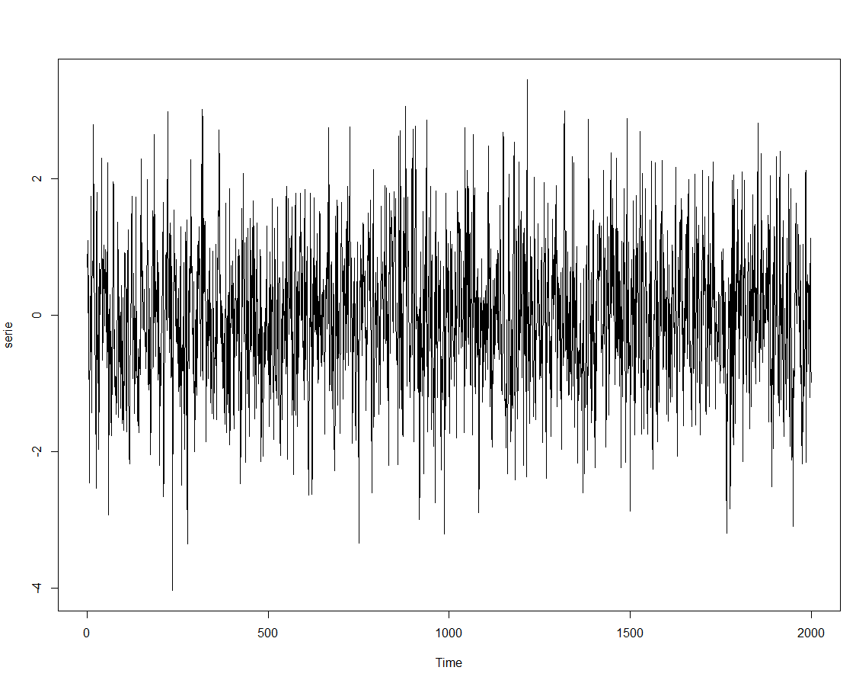
 |  |  |  | Ao analisarmos graficamente a série, ela nos parece estacionária.

(c)Teste se a série é estacionária.

 |  |  | Dado que o pvalor é menor do que 10%, rejeitamos a hipótese nula e aceitamos a estacionariedade da série.

(d)Apresente graficamente a função de autocorrelação (ACF) e a função de autocorrelação parcial (PACF) e discuta sobre a ordem a ser testada no modelo MA.
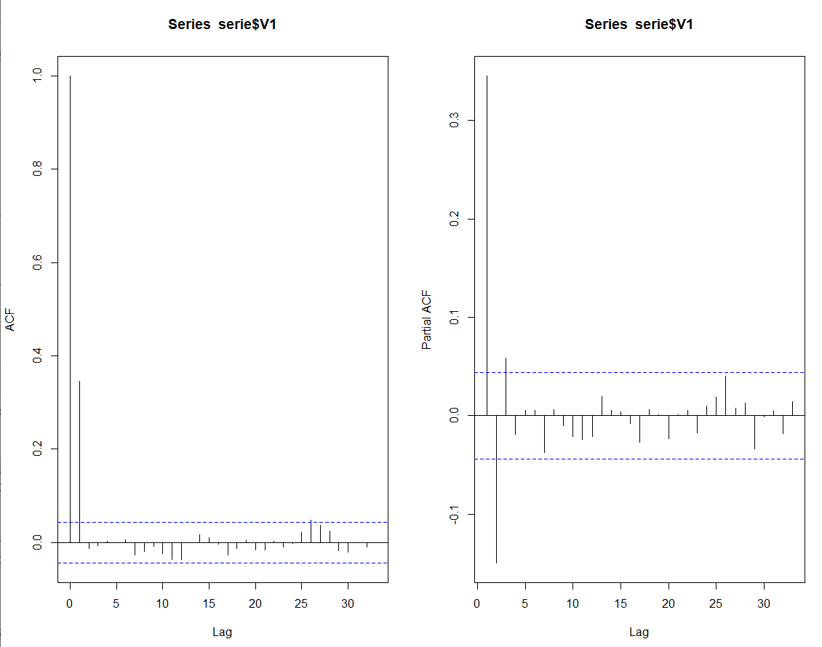

 |  |  | Ao observarmos o gráfico de PACF e ACF, chegamos a conclusão que o melhor modelo a ser ajustado é um MA(1).

(e)Ajuste um modelo Médias Móveis MA e avalie a significância dos parâmetros.

 |  |  | Como o pvalor associado ao intercepto é maior do que 0,1, não rejeitamos a hipótese nula de teta zero igual a zero. Dessa forma, devemos desconsiderar do modelo.

 |  |  | Como o pvalor associado ao parametro teta 1 é menor do que 0,1, rejeitamos a hipótese nula e aceitamos a alternativa de que o parametro é estatiscamente diferente de zero.

(f)Apresente graficamente a função de autocorrelação (ACF) e a função de autocorrelação parcial (PACF) dos resíduos do modelo e discuta se a ordem do AR adotada está adequada.
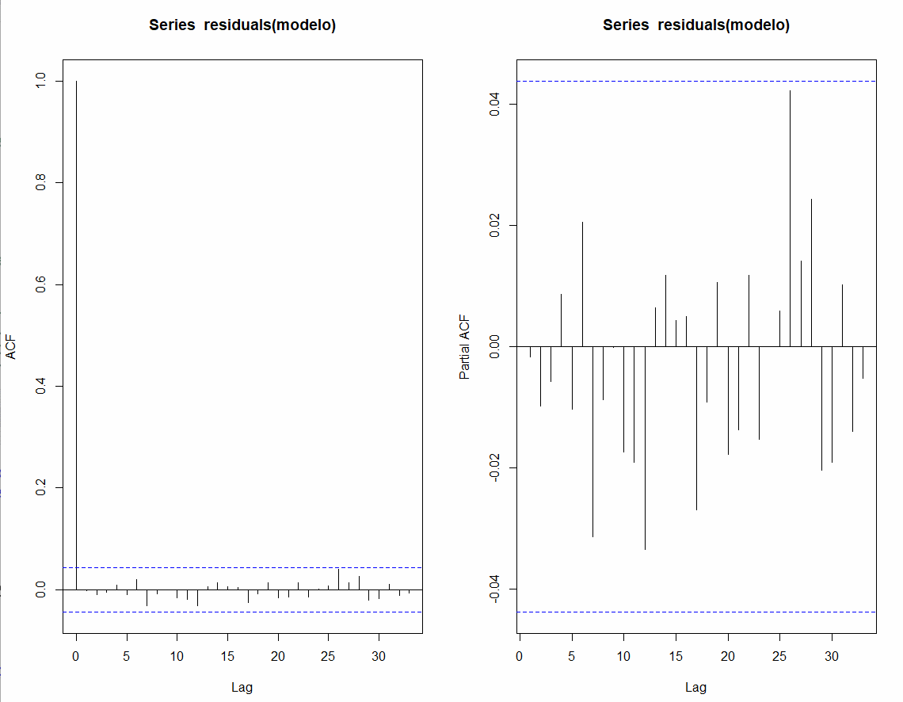
 |  |  |  | Como todos os lags de desafagem dos resíduos estão dentro do intervalo de confiança, o modelo MA(1) é um modelo bem ajustado.

(g)Escreva a equação do modelo

 | Yt | 0,408389*et-1

Resolução - Série 22
(a)Faça a análise exploratória da série, e comente seu comportamento.

(b)Construa o gráfico descritivo da série.
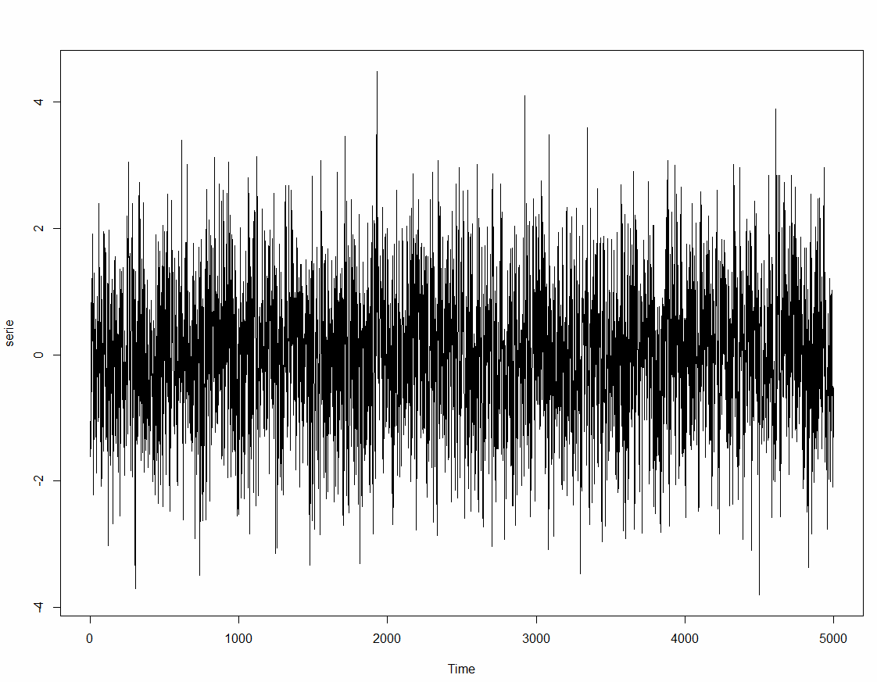
 |  |  |  | Ao analisarmos graficamente a série, ela nos parece estacionária.

(c)Teste se a série é estacionária.

 |  |  | Dado que o pvalor é menor do que 10%, rejeitamos a hipótese nula e aceitamos a estacionariedade da série.

(d)Apresente graficamente a função de autocorrelação (ACF) e a função de autocorrelação parcial (PACF) e discuta sobre a ordem a ser testada no modelo MA.
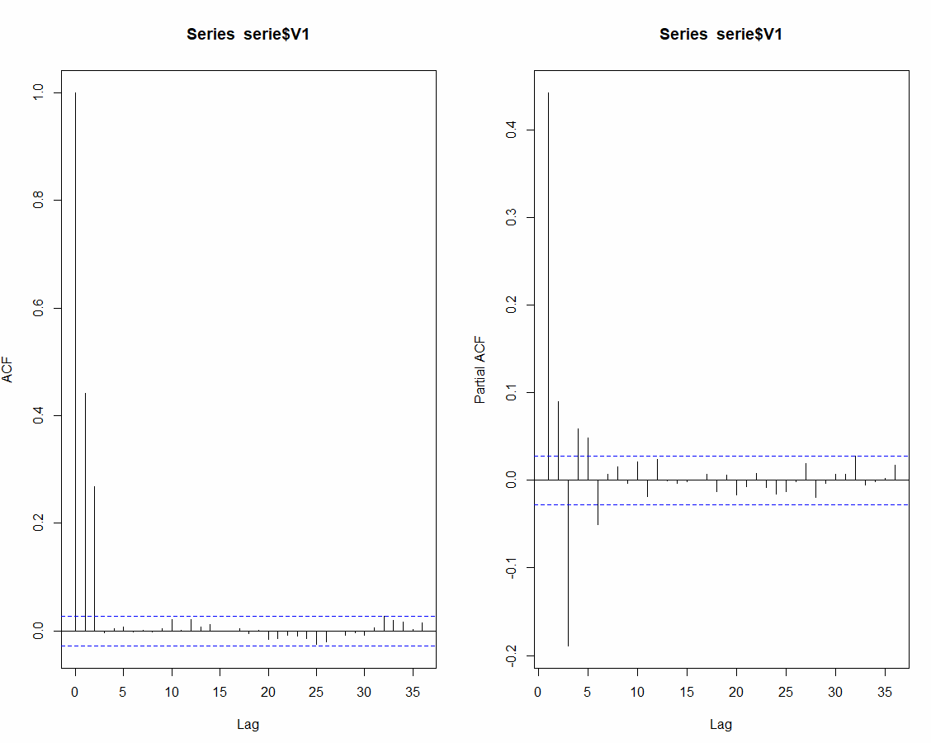

 |  |  | Ao observarmos o gráfico de PACF e ACF, chegamos a conclusão que o melhor modelo a ser ajustado é um MA(2).

(e)Ajuste um modelo Médias Móveis MA e avalie a significância dos parâmetros.

 |  |  | Como o pvalor associado ao intercepto é maior do que 0,1, não rejeitamos a hipótese nula de teta zero igual a zero. Dessa forma, devemos desconsiderar do modelo.

 |  |  | Como o pvalor associado ao parâmetros teta 1 e 2 são menores do que 0,1, rejeitamos a hipótese nula e aceitamos a alternativa de que o parametro é estatiscamente diferente de zero.

(f)Apresente graficamente a função de autocorrelação (ACF) e a função de autocorrelação parcial (PACF) dos resíduos do modelo e discuta se a ordem do AR adotada está adequada.

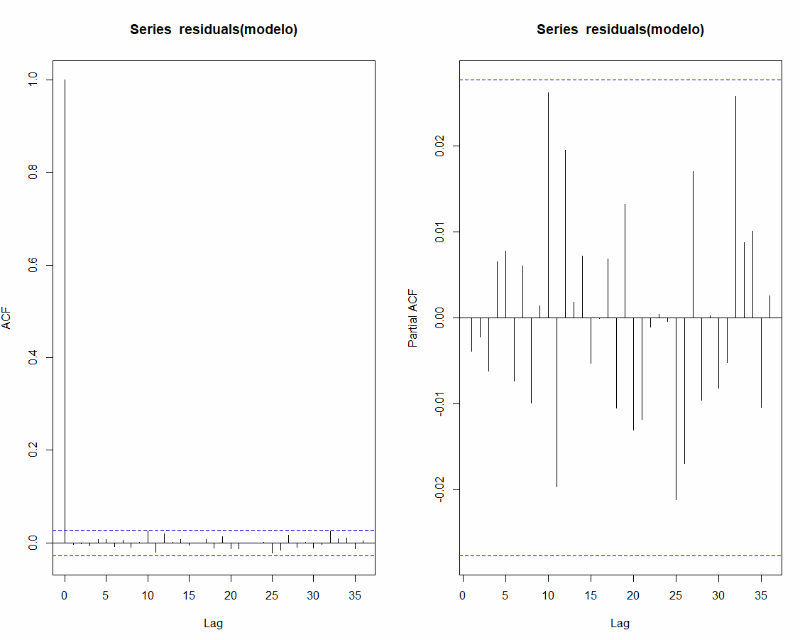
 |  |  |  | Como todos os lags de desafagem dos resíduos estão dentro do intervalo de confiança, o modelo MA(2) é um modelo bem ajustado.

(g)Escreva a equação do modelo

 | Yt | 0,433947*et-1 + 0,357313*et-2

Resolução - Série 33
...
(b)Construa o gráfico descritivo da série.

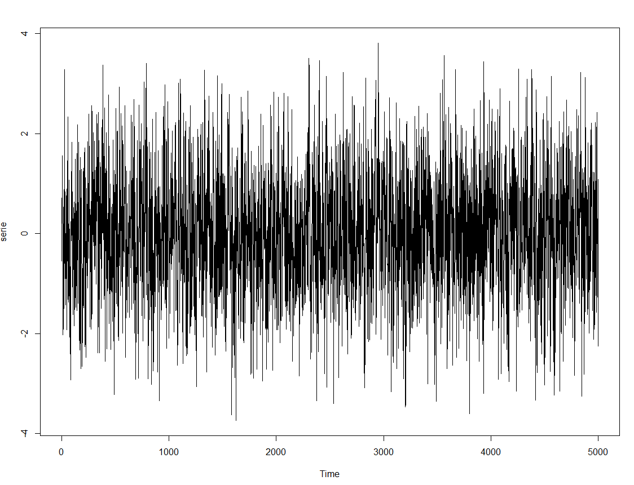
 |  |  |  | Ao analisarmos graficamente a série, ela nos parece estacionária.

(c)Teste se a série é estacionária.

 |  |  | Dado que o pvalor é menor do que 10%, rejeitamos a hipótese nula e aceitamos a estacionariedade da série.

(d)Apresente graficamente a função de autocorrelação (ACF) e a função de autocorrelação parcial (PACF) e discuta sobre a ordem a ser testada no modelo MA.

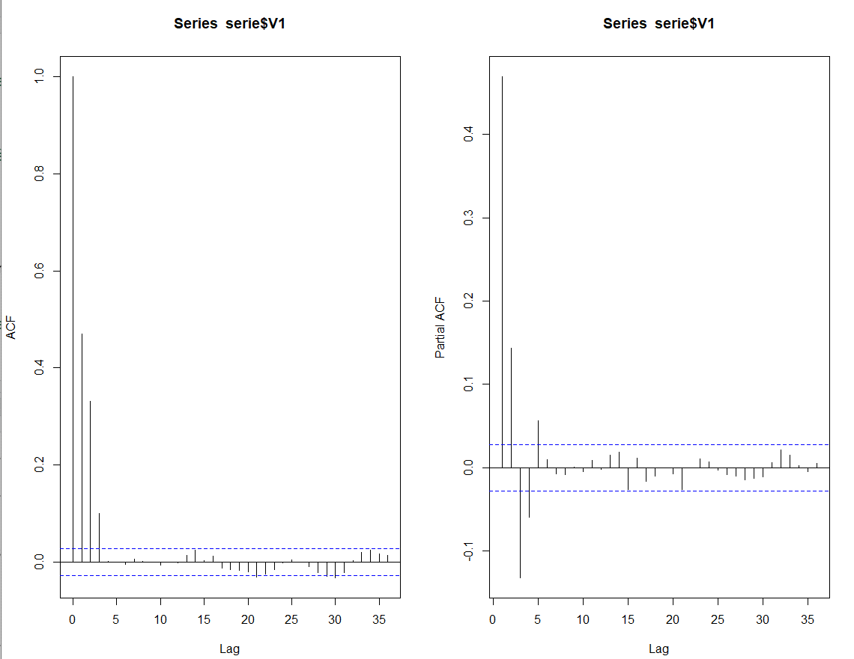
 |  |  | Ao observarmos o gráfico de PACF e ACF, chegamos a conclusão que o melhor modelo a ser ajustado é um MA(3).

(e)Ajuste um modelo Médias Móveis MA e avalie a significância dos parâmetros.

 |  |  | Como o pvalor associado ao intercepto é maior do que 0,1, não rejeitamos a hipótese nula de teta zero igual a zero. Dessa forma, devemos desconsiderar do modelo.

 |  |  | Como o pvalor associado ao parametro teta 1, 2, 3 são menores do que 0,1, rejeitamos a hipótese nula e aceitamos a alternativa de que o parametro é estatiscamente diferente de zero.

(f)Apresente graficamente a função de autocorrelação (ACF) e a função de autocorrelação parcial (PACF) dos resíduos do modelo e discuta se a ordem do AR adotada está adequada.
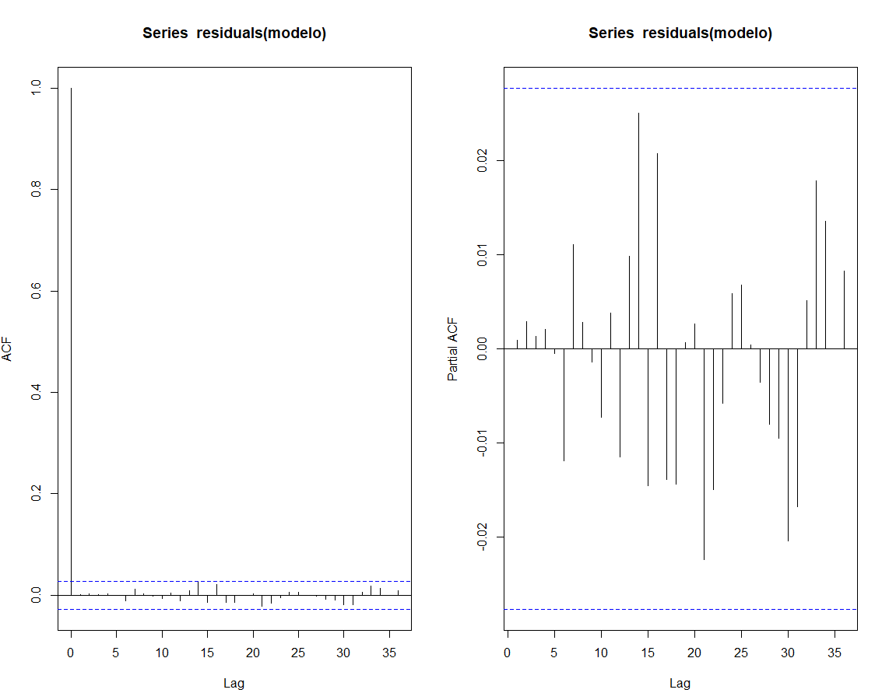
 |  |  |  | Como todos os lags de desafagem dos resíduos estão dentro do intervalo de confiança, o modelo MA(3) é um modelo bem ajustado.

(g)Escreva a equação do modelo

 | Yt | 0,415173*et-1 + 0,385076*et-2+ 0,130144*et-3

